Bán Hàng
Module Code(Mã Module) | Facebook_Login | 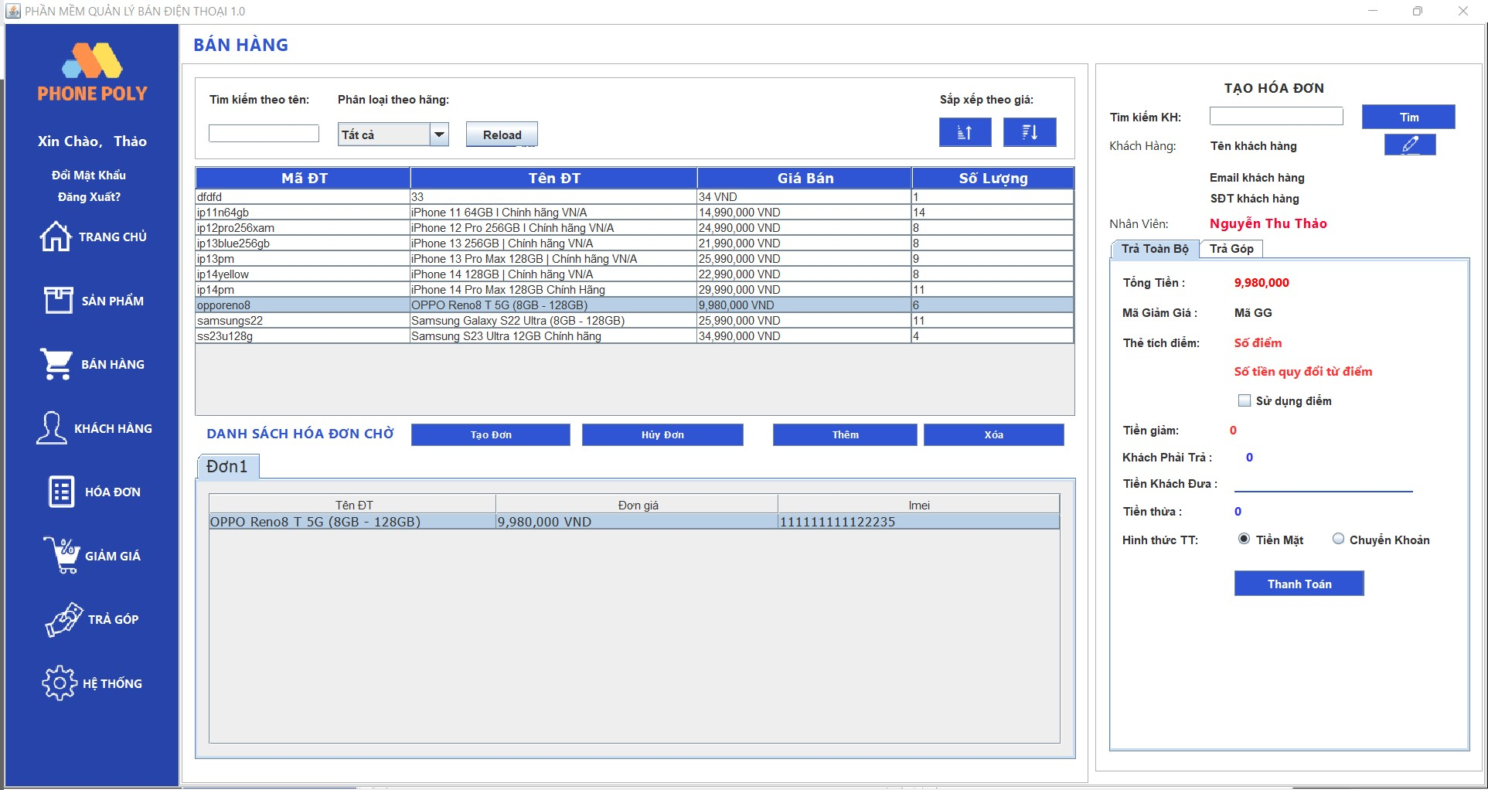 | 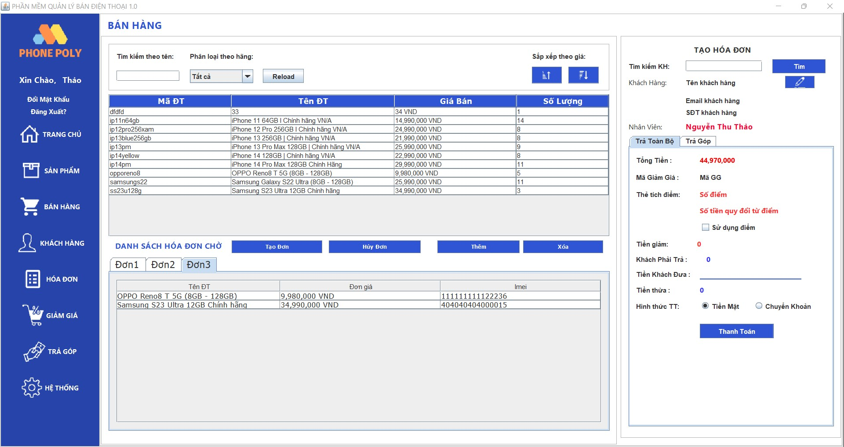 | 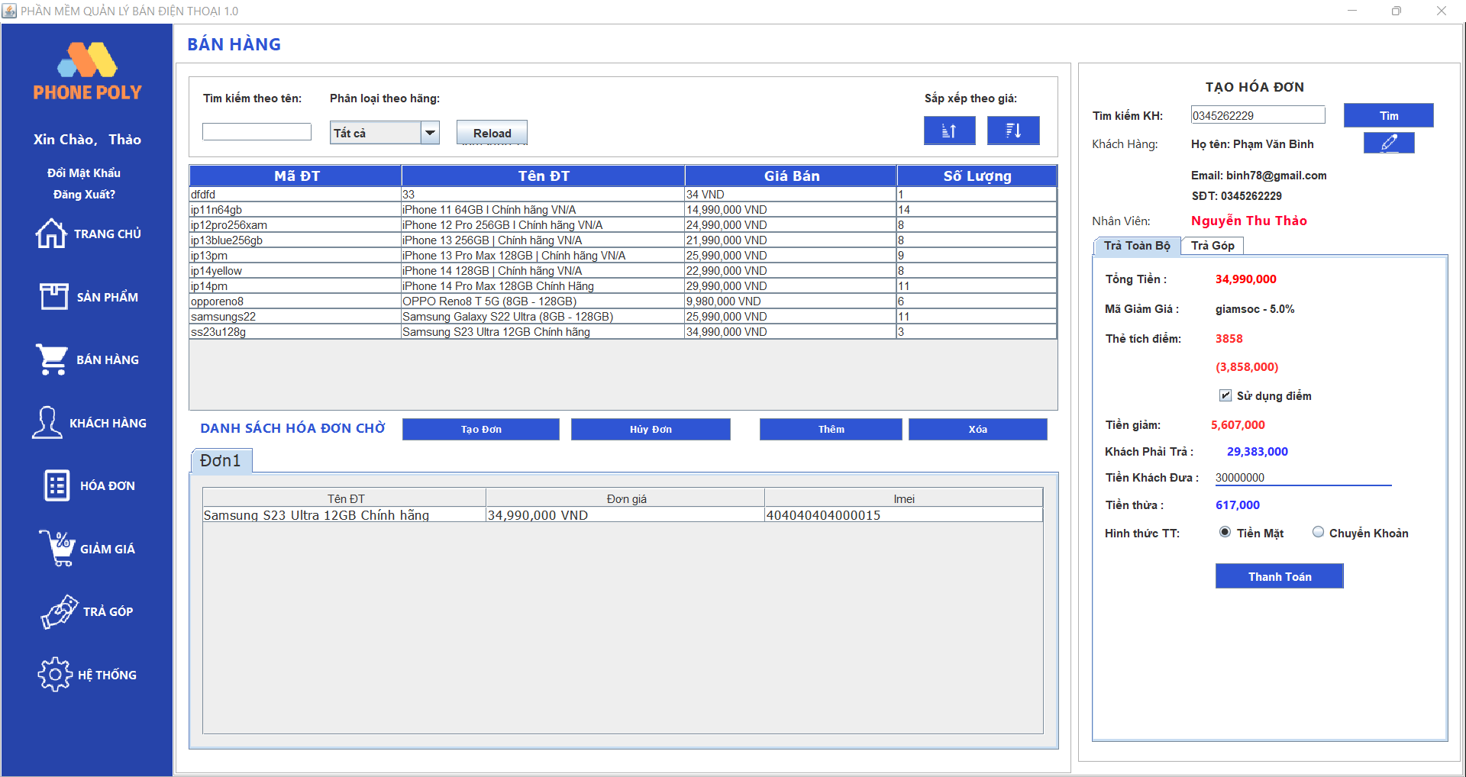 |  | 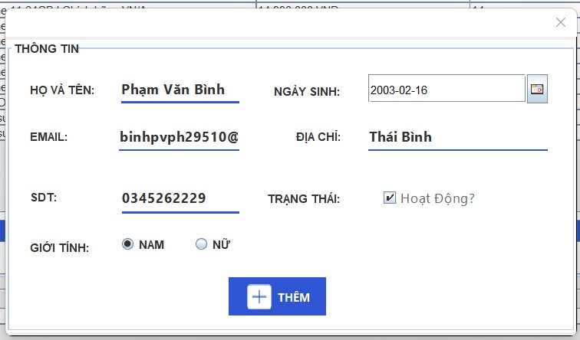 | 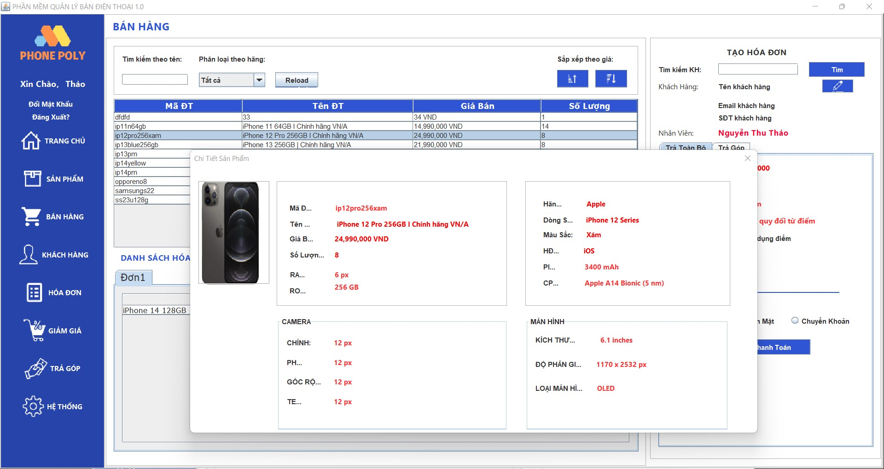 |  |  |  | Pass
Test requirement(Yêu cầu test) |  |  |  |  |  |  |  |  |  |  | Fail
Tester(Người thực hiện kiểm thử) | Phạm Văn Bình PH29510 |  |  |  |  |  |  |  |  |  | Untested
Pass | Fail | Untested(Chưa được Test) |  | N/A(Không xác định) |  | Number of Test cases (Số lượng TestCase) |  |  |  |  | N/A
60 | 20 | 0 |  | 0 |  | 80

ID (Mã chức năng) | Test Title | Test Case Description(Mô tả trường hợp) | Test Case Procedure(Thủ tục thực hiện hay có thể dùng là Test Case Steps - Các bước thực hiện) | Test Data (Dữ Liệu Truyền Vào Test) | Expected Output(Kết quả mong muốn) | Actual Result(Kết quả thực tế) | Inter-test case Dependence (Những Test case liên quan để có thể thực hiện được test case này) | Result | Test date (Ngày thực hiện) | Note(ghi chú )
TẠO HÓA ĐƠN CHỜ
QLBH_01 | Check tạo hóa đơn chờ thành công | Thêm và hiển thị tab hóa đơn chờ thành công | 1,Mở ứng dụng và truy cập vào mục bán hàng 2,Nhấn nút Tạo Đơn 3,Thêm 1 Sản phẩm vào giỏ hàng 4,Hiển Thị thêm hóa đơn chờ thành công | Tên ĐT: OPPO Reno8 T 5G(8GB-128GB) Đơn Giá: 9,980,000VNĐ IMEI: 111111111122235 | tab hóa đơn chờ được hiển thị thành công với định dạng "Đơn + STT" và hiển thị sản phẩm với đầy đủ thông tin | tab hóa đơn chờ được hiển thị thành công với định dạng "Đơn + STT" và hiển thị sản phẩm với đầy đủ thông tin | Giao diện đơn giản,dễ dùng,dễ thao tác | Pass | 02/06/2023
QLBH_02 |  | Chuyển màn hình khác không bị mất hóa đơn chờ | 1,Mở ứng dụng và truy cập vào mục bán hàng 2,Nhấn nút Tạo Đơn 3,Thêm 1 Sản Phẩm Vào Giỏ Hàng 4,Hiển Thị thêm hóa đơn chờ thành công 5,Chuyển Sang 1 mục bất kì 6,Quay lại mục sản phẩm | Tên ĐT: OPPO Reno8 T 5G(8GB-128GB) Đơn Giá: 9,980,000VNĐ IMEI: 111111111122235 | Tab hóa đơn chờ vừa tạo thành công vẫn còn được hiển thị | Tab hóa đơn chờ vừa tạo thành công vẫn còn được hiển thị | Giao diện đơn giản,dễ dùng,dễ thao tác | Pass | 02/06/2023
QLBH_03 | Check Tạo Hóa đơn chờ thất bại | Tạo nhiều hóa đơn chờ cùng lúc | 1,Mở ứng dụng và truy cập vào mục bán hàng 2,Nhấn Nút Tạo Đơn 3,Thêm 1 sản phẩm Oppo với IMEI 111111111122235 4,Nhấn Nút tạo đơn 5,Thêm 1 sản phẩm Oppo với IMEI 111111111122235 3,Hiển Thị Hóa đơn chờ thành công | Tên ĐT: OPPO Reno8 T 5G(8GB-128GB) Đơn Giá: 9,980,000VNĐ IMEI: 111111111122235 | Không thể thêm được sản phẩm vào hóa đơn tạo lần 2 vì sản phẩm đã có ở hóa đơn 1 | Không thể thêm được sản phẩm vào hóa đơn tạo lần 2 vì sản phẩm đã có ở hóa đơn 1 | Giao diện đơn giản,dễ dùng,dễ thao tác | Pass | 02/06/2023
QLBH_04 |  | Không hiển thị sau khi ấn thêm hóa đơn chờ | 1,Mở ứng dụng và truy cập vào mục bán hàng 2,Nhấn nút Tạo Đơn 3,Thêm 1 Sản phẩm vào giỏ hàng 4,Hiển Thị thêm hóa đơn chờ thành công | Tên ĐT: OPPO Reno8 T 5G(8GB-128GB) Đơn Giá: 9,980,000VNĐ IMEI: 111111111122235 | Tab hóa đơn chờ vừa tạo thành công vẫn còn được hiển thị | Tab hóa đơn chờ vừa tạo thành công vẫn còn được hiển thị | Giao diện đơn giản,dễ dùng,dễ thao tác | Pass | 02/06/2023
HỦY HÓA ĐƠN CHỜ
QLBH_05 | Check hủy hóa đơn chờ thành công | Xóa hóa đơn chờ vừa hủy | 1,Mở ứng dụng và truy cập vào mục bán hàng 2,Chọn đơn hàng thứ 3 gồm 2 SP 3,Nhấn nút hủy đơn 4, Hiển thị các hóa đơn còn lại | SP1 Tên ĐT: OPPO Reno8 T 5G(8GB-128GB) Đơn Giá: 9,980,000VNĐ IMEI: 111111111122235 SP2 Tên ĐT:Samsung S23 Ultra 12GB Chính hãng Đơn Giá: 34,990,000VNĐ IMEI: 404040404000015 | Hóa đơn chờ bị xóa khỏi danh sách hóa đơn chờ , Hiển thị đúng các hóa đơn chờ còn lại,Các sản phẩm được hoàn lại vào trong danh sách sản phẩm | Hóa đơn chờ bị xóa khỏi danh sách hóa đơn chờ , Hiển thị đúng các hóa đơn chờ còn lại,Các sản phẩm được hoàn lại vào trong danh sách sản phẩm | Giao diện đơn giản,dễ dùng,dễ thao tác | Pass | 02/06/2023
QLBH_06 |  | Hủy hóa đơn chờ, không xóa hóa đơn khi số lượng đơn chờ còn 1 | 1,Mở ứng dụng và truy cập vào mục bán hàng 2,Chọn 1 đơn hàng chờ khi còn 1 hóa đơn cuối cùng 3,Nhấn nút hủy đơn 4,Hiển thị danh sách hóa đơn chờ | Tên ĐT: OPPO Reno8 T 5G(8GB-128GB) Đơn Giá: 9,980,000VNĐ IMEI: 111111111122235 | Hóa đơn chờ sẽ không bị xóa , chỉ bị reset về mặc định | Hóa đơn chờ sẽ không bị xóa , chỉ bị reset về mặc định | Giao diện đơn giản,dễ dùng,dễ thao tác | Pass | 02/06/2023
QLBH_07 | Check hủy hóa đơn chờ thất bại | Chọn hủy nhiều hóa đơn chờ 1 lần | 1,Mở ứng dụng và truy cập vào mục bán hàng 2,Chọn 2 hóa đơn chờ 3,Nhấn nút hủy đơn 4,Hiển thị danh sách hóa đơn chờ | Hóa đơn chờ 1 và Hóa Đơn Chờ 3 | Các hóa đơn chờ được chọn sẽ bị xóa | Chỉ 1 hóa đơn chờ được chọn sau bị xóa | Giao diện đơn giản,dễ dùng,dễ thao tác | Fail | 02/06/2023
QLBH_08 |  | Hủy hết toàn bộ hóa đơn | 1,Mở ứng dụng và truy cập vào mục bán hàng 2,Chọn hóa đơn 3,Nhấn nút hủy đơn và chọn các hóa đơn còn lại 4,Hiển thị danh sách hóa đơn chờ | Hóa đơn chờ 1, Hóa Đơn Chờ 2,, Hóa Đơn Chờ 3 | Tab hóa đơn chờ không còn hiển thị hóa đơn nào | Còn 1 hóa đơn mặc định còn hiển thị | Giao diện đơn giản,dễ dùng,dễ thao tác | Fail | 02/06/2023
HIỂN THỊ DANH SÁCH HÓA ĐƠN CHỜ
QLBH_09 | Check hiển thị danh sách hóa đơn chờ thành công | Mặc định có một hóa đơn mặc định đầu tiên | 1,Mở ứng dụng và truy cập vào mục bán hàng 2,Hiển thị 1 hóa đơn chờ mặc định | Không | Tab hóa đơn chờ hiển thị một hóa đơn chờ mặc định | Tab hóa đơn chờ hiển thị một hóa đơn chờ mặc định | Giao diện đơn giản,dễ dùng,dễ thao tác | Pass | 02/06/2023
QLBH_10 |  | Hiển thị đúng số lượng hóa đơn vừa tạo | 1,Mở ứng dụng và truy cập vào mục bán hàng 2,Nhấn nút tạo đơn 3,Hiển thị danh sách hóa đơn chờ | Không | Hiển thị hóa đơn chờ dưới định dạng "Đơn + STT" | Hiển thị hóa đơn chờ dưới định dạng "Đơn + STT" | Giao diện đơn giản,dễ dùng,dễ thao tác | Pass | 02/06/2023
QLBH_11 | Check hiển thị hóa đơn chờ thất bại | Hiển thị thiếu số lượng hóa đơn chờ vừa tạo | 1,Mở ứng dụng và truy cập vào mục bán hàng 2,Nhấn nút tạo đơn 3,Hiển thị danh sách hóa đơn chờ | Không | Hiển thị hóa đơn chờ theo đúng STT vừa tạo | Hiển thị Thiếu STT | Giao diện đơn giản,dễ dùng,dễ thao tác | Fail | 02/06/2023
QLBH_12 |  | Không hiển thị danh sách hóa đơn chờ | 1,Mở ứng dụng và truy cập vào mục bán hàng | Không | Hiển thị các hóa đơn chờ vừa tạo hoặc hóa đơn chờ mặc định | Không hiển thị danh sách hóa đơn chờ | Giao diện đơn giản,dễ dùng,dễ thao tác | Fail | 02/06/2023
XEM CHI TIẾT SẢN PHẨM
QLBH_13 | Check xem chi tiết sản phẩm thành công | Hiển thị đúng thông tin sản phẩm được chọn | 1,Mở ứng dụng và truy cập vào mục bán hàng 2,Chọn sản phẩm trong phần danh sách sản phẩm 3,Nhấn chuột trái Chọn xem chi tiết sản phẩm 4,Hiển thị Popup chưa thông tin sản phẩm vừa chọn | Không | Hiển thị đúng thông tin (hình ảnh, tên....) của sản phẩm | Hiển thị đúng thông tin (hình ảnh, tên....) của sản phẩm | Giao diện đơn giản,dễ dùng,dễ thao tác Đăng nhập với quyền Quản lý hoặc nhân viên Có dữ liệu trong cơ sở dữ liệu | Pass | 02/06/2023
QLBH_14 | Check xem chi tiết sản phẩm thất bại | Hiển thị sai hoặc thiếu thông tin sản phẩm (tên, hình ảnh, giá, mô tả, …) | 1,Mở ứng dụng và truy cập vào mục bán hàng 2,Chọn sản phẩm trong phần danh sách sản phẩm 3,Nhấn chuột trái Chọn xem chi tiết sản phẩm 4,Hiển thị Popup chưa thông tin sản phẩm vừa chọn | Tên ĐT: OPPO Reno8 T 5G(8GB-128GB) Đơn Giá: 9,980,000VNĐ IMEI: 111111111122235 | Hiển thị đúng thông tin (hình ảnh, tên....) của sản phẩm | Hiển thị sai hoặc thiếu thông tin sản phẩm (tên, hình ảnh, giá, mô tả, …) | Giao diện đơn giản,dễ dùng,dễ thao tác Đăng nhập với quyền Quản lý hoặc nhân viên Có dữ liệu trong cơ sở dữ liệu | Fail | 02/06/2023
QLBH_15 |  | Chọn nhiều sản phẩm để hiển thị thông tin | 1,Mở ứng dụng và truy cập vào mục bán hàng 2,Chọn 2 hoặc nhiểu sản phẩm 3,Nhấn chuột trái Chọn xem chi tiết sản phẩm 4,Hiển thị Popup chưa thông tin sản phẩm vừa chọn | Không | Hiển thị thông tin của những sản phẩm được chọn | Chỉ hiển thị thông tin của sản phảm được chọn gần nhất | Giao diện đơn giản,dễ dùng,dễ thao tác Đăng nhập với quyền Quản lý hoặc nhân viên Có dữ liệu trong cơ sở dữ liệu | Fail | 02/06/2023
TÌM KIẾM SẢN PHẨM
QLBH_16 | Check tìm kiếm sản phẩm thành công | Kết quả tìm kiếm chính xác và đẹp, đồng bộ với dữ liệu trong cơ sở dữ liệu | 1,Mở ứng dụng và truy cập vào mục bán hàng 2,Nhập dữ liệu cần tìm kiếm vào form tìm kiếm 3,Hiển thị kết quả trên table | từ khóa tìm kiếm "Iphone" | Hiển thị đúng thông tin ,đồng bộ với cơ sở dữ liệu lên table | Hiển thị đúng thông tin ,đồng bộ với cơ sở dữ liệu lên table | Giao diện đơn giản,dễ dùng,dễ thao tác Đăng nhập với quyền Quản lý hoặc nhân viên Có dữ liệu trong cơ sở dữ liệu | Pass | 02/06/2023
QLBH_17 |  | Tìm kiếm hoạt động tốt đối với các sản phẩm đã hết hàng hoặc không còn sẵn. | 1,Mở ứng dụng và truy cập vào mục bán hàng 2,Nhập dữ liệu cần tìm kiếm vào form tìm kiếm 3,Hiển thị kết quả trên table | từ khóa tìm kiếm "Iphone 12 64GB" | Không hiển thị các sản phẩm đã hết hàng hoặc đã ngừng bán | Không hiển thị các sản phẩm đã hết hàng hoặc đã ngừng bán | Giao diện đơn giản,dễ dùng,dễ thao tác Đăng nhập với quyền Quản lý hoặc nhân viên Có dữ liệu trong cơ sở dữ liệu | Pass | 02/06/2023
QLBH_18 |  | Tìm kiếm hoạt động với từ khoá tiếng việt có dấu hoặc không chính xác. | 1,Mở ứng dụng và truy cập vào mục bán hàng 2,Nhập dữ liệu cần tìm kiếm vào form tìm kiếm 3,Hiển thị kết quả trên table | Tìm kiếm từ khóa "Chính hãng | Hiển thị các sản phẩm có tên liên quan đến từ khóa "Chính hãng" | Hiển thị các sản phẩm có tên liên quan đến từ khóa "Chính hãng" | Giao diện đơn giản,dễ dùng,dễ thao tác Đăng nhập với quyền Quản lý hoặc nhân viên Có dữ liệu trong cơ sở dữ liệu | Pass | 02/06/2023
QLBH_19 | Check tìm kiếm sản phẩm thất bại | Kết quả tìm kiếm không chính xác hoặc không phù hợp. | 1,Mở ứng dụng và truy cập vào mục bán hàng 2,Nhập dữ liệu cần tìm kiếm vào form tìm kiếm 3,Hiển thị kết quả trên table | từ khóa tìm kiếm "Iphone" | Hiển thị các sản phẩm liên quan đến từ khóa "Iphone" | hiển thị các sản phẩm không liên quan đến từ khóa "'Iphone" | Giao diện đơn giản,dễ dùng,dễ thao tác Đăng nhập với quyền Quản lý hoặc nhân viên Có dữ liệu trong cơ sở dữ liệu | Fail | 02/06/2023
QLBH_20 |  | Tìm kiếm không hoạt động hoặc gặp lỗi. | 1,Mở ứng dụng và truy cập vào mục bán hàng 2,Nhập dữ liệu cần tìm kiếm vào form tìm kiếm 3,Hiển thị kết quả trên table | từ khóa tìm kiếm "" | thông báo cho người dùng biết là ô input không có từ khóa để tìm kiếm | thông báo cho người dùng biết là ô input không có từ khóa để tìm kiếm | Giao diện đơn giản,dễ dùng,dễ thao tác Đăng nhập với quyền Quản lý hoặc nhân viên Có dữ liệu trong cơ sở dữ liệu | Fail | 02/06/2023
QLBH_21 |  | Dữ liệu sản phẩm không đầy đủ hoặc không cập nhật để tìm kiếm. | 1,Mở ứng dụng và truy cập vào mục bán hàng 2,Nhập dữ liệu cần tìm kiếm vào form tìm kiếm 3,Hiển thị kết quả trên table | từ khóa tìm kiếm "Iphone" | Hiển thị đầy đủ thông tin các sản phẩm liên quan tới từ khóa tìm kiếm | Không hiển thị đầy đủ thông tin và thiếu các sản phẩm so với cơ sở dữ liệu | Giao diện đơn giản,dễ dùng,dễ thao tác Đăng nhập với quyền Quản lý hoặc nhân viên Có dữ liệu trong cơ sở dữ liệu | Fail | 02/06/2023
QLBH_22 | Check Phân loại sản phẩm thành công | Phân loại sản phẩm theo danh mục cụ thể và hiển thị kết quả chính xác | 1,Mở ứng dụng và truy cập vào mục bán hàng 2,cick vào combobox chọn loại sản phẩm cần hiển thị 3,Hiển thị danh sách sau khi phân loại | Chọn oppo | Hiển thị đầy đủ sản phẩm , đồng bộ với cơ sở dữ liệu | Hiển thị đầy đủ sản phẩm , đồng bộ với cơ sở dữ liệu | Giao diện đơn giản,dễ dùng,dễ thao tác Đăng nhập với quyền Quản lý hoặc nhân viên Có dữ liệu trong cơ sở dữ liệu | Pass | 02/06/2023
QLBH_23 | Check phân loại sản phẩm thất bại | Phân loại không hoạt động đúng theo yêu cầu của người dùng và trả về kết quả không chính xác | 1,Mở ứng dụng và truy cập vào mục bán hàng 2,cick vào combobox chọn loại sản phẩm cần hiển thị 3,Hiển thị danh sách sau khi phân loại | Chọn oppo | Hiển thị đầy đủ sản phẩm , đồng bộ với cơ sở dữ liệu | Không hiển thị đúng hoặc hiển thị thiếu sản phẩm | Giao diện đơn giản,dễ dùng,dễ thao tác Đăng nhập với quyền Quản lý hoặc nhân viên Có dữ liệu trong cơ sở dữ liệu | Fail | 02/06/2023
QLBH_24 |  | Dữ liệu sản phẩm không đầy đủ hoặc không tự động cập nhật để phân loại | 1,Mở ứng dụng và truy cập vào mục bán hàng 2,cick vào combobox chọn loại sản phẩm cần hiển thị 3,Hiển thị danh sách sau khi phân loại | Chọn oppo | Tự động cập nhập table hiển thị dữ liệu khi chọn loại hãng sản phẩm | Tự động cập nhập table hiển thị dữ liệu khi chọn loại hãng sản phẩm | Giao diện đơn giản,dễ dùng,dễ thao tác Đăng nhập với quyền Quản lý hoặc nhân viên Có dữ liệu trong cơ sở dữ liệu | Fail | 02/06/2023
QLBH_25 |  | Phân Loại không hoạt động hoặc gặp lỗi. | 1,Mở ứng dụng và truy cập vào mục bán hàng 2,cick vào combobox chọn loại sản phẩm cần hiển thị 3,Hiển thị danh sách sau khi phân loại | Chọn oppo | Hiển thị đầy đủ sản phẩm , đồng bộ với cơ sở dữ liệu | Không hiển thị dữ liệu lên table sản phẩm hoặc báo lỗi | Giao diện đơn giản,dễ dùng,dễ thao tác Đăng nhập với quyền Quản lý hoặc nhân viên Có dữ liệu trong cơ sở dữ liệu | Fail | 02/06/2023
PHÂN LOẠI THEO HÃNG
QLBH_26 | Check sắp xếp theo giá thành công | Sản phẩm được sắp xếp đúng theo tùy chọn người dùng và hiển thị đúng trên trang. | 1,Mở ứng dụng và truy cập vào mục bán hàng 2,chọn nút sắp xếp tăng hoặc giảm | Chọn sắp xếp theo chiều tăng dần | Hiển thị đầy đủ sản phẩm đã được sắp xếp , đồng bộ với cơ sở dữ liệu | Hiển thị đầy đủ sản phẩm đã được sắp xếp , đồng bộ với cơ sở dữ liệu | Giao diện đơn giản,dễ dùng,dễ thao tác Đăng nhập với quyền Quản lý hoặc nhân viên Có dữ liệu trong cơ sở dữ liệu | Pass | 02/06/2023
QLBH_27 |  | Hiển thị chính xác sản phẩm được sắp xếp theo giá, không có sản phẩm bị thiếu hoặc trùng lặp. | 1,Mở ứng dụng và truy cập vào mục bán hàng 2,chọn nút sắp xếp tăng hoặc giảm | Chọn sắp xếp theo chiều tăng dần | Hiển thị danh sách sản phẩm lên table theo đúng thứ tự được sắp xếp | Hiển thị danh sách sản phẩm lên table theo đúng thứ tự được sắp xếp | Giao diện đơn giản,dễ dùng,dễ thao tác Đăng nhập với quyền Quản lý hoặc nhân viên Có dữ liệu trong cơ sở dữ liệu | Pass | 02/06/2023
QLBH_28 | Check sắp xếp theo giá thất bại | Sắp xếp theo giá tăng dần hoặc giảm dần không đúng | 1,Mở ứng dụng và truy cập vào mục bán hàng 2,chọn nút sắp xếp tăng hoặc giảm | Chọn sắp xếp theo chiều tăng dần | Hiển thị danh sách sản phẩm lên table theo đúng thứ tự tăng dần | không cập nhập table hoặc hiển thị sai thứ tự sắp xếp là giảm dần | Giao diện đơn giản,dễ dùng,dễ thao tác Đăng nhập với quyền Quản lý hoặc nhân viên Có dữ liệu trong cơ sở dữ liệu | Fail | 02/06/2023
QLBH_29 |  | Sắp xếp bị thiếu khi có thêm sản phẩm mới | 1,Mở ứng dụng và truy cập vào mục bán hàng 2,Nhấn nút sắp xếp 3,truy cập vào mục sản phấm 4,Thêm một sản phẩm mới bất kì | Chọn sắp xếp theo chiều tăng dần | Hiển thị danh sách sản phẩm lên table theo đúng thứ tự tăng dần | table không tự động hiển thị danh sách sản phẩm cũ và sản phẩm vừa thêm theo chiều tăng dần | Giao diện đơn giản,dễ dùng,dễ thao tác Đăng nhập với quyền Quản lý hoặc nhân viên Có dữ liệu trong cơ sở dữ liệu | Fail | 02/06/2023
QLBH_30 |  | Sắp xếp không hoạt động hoặc gặp lỗi | 1,Mở ứng dụng và truy cập vào mục bán hàng 2,chọn nút sắp xếp tăng hoặc giảm | Chọn sắp xếp theo chiều tăng dần | Hiển thị danh sách sản phẩm lên table theo đúng thứ tự tăng dần | Table không hiển thị danh sách sau khi sắp xếp hoặc table bị trống | Giao diện đơn giản,dễ dùng,dễ thao tác Đăng nhập với quyền Quản lý hoặc nhân viên Có dữ liệu trong cơ sở dữ liệu | Fail | 02/06/2023
SẮP XẾP THEO GIÁ
QLBH_31 | Check Button Reload Thành Công | Hiển thị toàn bộ sản phẩm trong CSDL | 1,Mở ứng dụng và truy cập vào mục bán hàng 2,Nhấn nút reload | không | Tự động cập nhập table hiển thị dữ liệu khi thêm mới hoặc tải lại dữ liệu sau khi sử dụng chức năng sắp xếp và phân loại | Tự động cập nhập table hiển thị dữ liệu khi thêm mới hoặc tải lại dữ liệu sau khi sử dụng chức năng sắp xếp và phân loại | Giao diện đơn giản,dễ dùng,dễ thao tác Đăng nhập với quyền Quản lý hoặc nhân viên Có dữ liệu trong cơ sở dữ liệu | Pass | 02/06/2023
QLBH_32 | Check Button Reload Thất Bại | Hiển thị thiếu sản phẩm khi có sản phẩm mới | 1,Mở ứng dụng và truy cập vào mục bán hàng 2,Nhấn nút reload | Không | Hiển thị đầy đủ sản phẩm, đồng bộ với cơ sở dữ liệu | Không hiển thị đầy đủ sản phẩm hoặc sai thông tin sản phẩm so với cơ sở dữ liệu | Giao diện đơn giản,dễ dùng,dễ thao tác Đăng nhập với quyền Quản lý hoặc nhân viên Có dữ liệu trong cơ sở dữ liệu | Fail | 02/06/2023
BUTTON RELOAD
QLBH_33 | Check Thêm sản phẩm vào giỏ hàng thành công | Thêm sản phẩm mới vào giỏ hàng và xác nhận rằng sản phẩm đã được thêm vào giỏ hàng thành công. | 1,Mở ứng dụng và truy cập vào mục bán hàng 2,Chọn hóa đơn chờ cần thêm 3,Chọn 1 sản phẩm trên table sản phẩm 4,Click chuột phải vào sản phẩm đó 5,Chọn thêm vào giỏ hàng 6,Chọn thông tin IMEI 7,Nhấn nút OK | Sản phẩm: Iphone 11 64GB Số lượng còn lại trong kho:8 Số lượng mua sản phẩm:1 | Sản phẩm được chọn tự động hiển thị trong phần hóa đơn chờ được chọn | Sản phẩm được chọn tự động hiển thị trong phần hóa đơn chờ được chọn | Giao diện đơn giản,dễ dùng,dễ thao tác Đăng nhập với quyền Quản lý hoặc nhân viên Có dữ liệu trong cơ sở dữ liệu | Pass | 02/06/2023
QLBH_34 |  | Số lượng sản phẩm giảm tương đương với số lượng được thêm vào giỏ hàng | 1,Mở ứng dụng và truy cập vào mục bán hàng 2,Chọn hóa đơn chờ cần thêm 3,Chọn 1 sản phẩm trên table sản phẩm 4,Click chuột phải vào sản phẩm đó 5,Chọn thêm vào giỏ hàng 6,Chọn thông tin IMEI 7,Nhấn nút OK | Sản phẩm: Iphone 11 64GB Số lượng còn lại trong kho:8 Số lượng mua sản phẩm:1 | Sản phẩm: Iphone 11 64GB Số lượng còn lại trong kho:7 | Sản phẩm: Iphone 11 64GB Số lượng còn lại trong kho:7 | Giao diện đơn giản,dễ dùng,dễ thao tác Đăng nhập với quyền Quản lý hoặc nhân viên Có dữ liệu trong cơ sở dữ liệu | Pass | 02/06/2023
QLBH_35 | check thêm sản phẩm vào giỏ hàng thất bại | Thêm sản phẩm vào giỏ hàng với số lượng sản phẩm lớn hơn số lượng sản phẩm có sẵn trong kho | 1,Mở ứng dụng và truy cập vào mục bán hàng 2,Chọn hóa đơn chờ cần thêm 3,Chọn 1 sản phẩm trên table sản phẩm 4,Click chuột phải vào sản phẩm đó 5,Chọn thêm vào giỏ hàng 6,Chọn thông tin IMEI 7,Nhấn nút OK | Sản phẩm: Iphone 11 64GB Số lượng còn lại trong kho:0 Số lượng mua sản phẩm:1 | Hiển thị thông báo hết sản phẩm | Hiển thị thông báo hết sản phẩm | Giao diện đơn giản,dễ dùng,dễ thao tác Đăng nhập với quyền Quản lý hoặc nhân viên Có dữ liệu trong cơ sở dữ liệu | Pass | 02/06/2023
QLBH_36 |  | 1 IMEI có thể thêm vào nhiều hóa đơn chờ khác nhau | 1,Mở ứng dụng và truy cập vào mục bán hàng 2,Chọn hóa đơn chờ cần thêm 3,Chọn 1 sản phẩm trên table sản phẩm 4,Click chuột phải vào sản phẩm đó 5,Chọn thêm vào giỏ hàng 6,Chọn thông tin IMEI 7,Nhấn nút OK | Sản phẩm: Iphone 11 64GB HĐ chờ 1: 111111111122235 Sản phẩm: Iphone 11 64GB HĐ chờ 2: 111111111122235 | Hiển thị thông báo sản phẩm đã được chọn | Thêm thành công vào cả 2 hóa đơn | Giao diện đơn giản,dễ dùng,dễ thao tác Đăng nhập với quyền Quản lý hoặc nhân viên Có dữ liệu trong cơ sở dữ liệu | Fail | 02/06/2023
THÊM SẢN PHẨM VÀO GIỎ HÀNG
QLBH_37 | Check Thêm Sản Phẩm Bằng IMEI Thành Công | Thêm Sản Phẩm | 1,Mở ứng dụng và truy cập vào mục bán hàng 2,Chọn hóa đơn chờ cần thêm 3,Nhấn nút thêm trên 4,Nhập thông tin IMEI 5,Nhấn OK | Sản phẩm: Iphone 11 64GB IMEI: 111111111122235 | Hiển thị sản phẩm vừa thêm vào hóa đơn chờ | Hiển thị sản phẩm vừa thêm vào hóa đơn chờ | Giao diện đơn giản,dễ dùng,dễ thao tác Đăng nhập với quyền Quản lý hoặc nhân viên Có dữ liệu trong cơ sở dữ liệu | Pass | 02/06/2023
QLBH_38 |  | Cập nhập giỏ hàng sau khi thêm sản phẩm | 1,Mở ứng dụng và truy cập vào mục bán hàng 2,Chọn hóa đơn chờ cần thêm 3,Nhấn nút thêm trên 4,Nhập thông tin IMEI 5,Nhấn OK | Sản phẩm: Iphone 11 64GB IMEI: 111111111122235 | Sản phẩm trong giỏ hàng đồng bộ với sản phẩm vừa chọn | Sản phẩm trong giỏ hàng đồng bộ với sản phẩm vừa chọn | Giao diện đơn giản,dễ dùng,dễ thao tác Đăng nhập với quyền Quản lý hoặc nhân viên Có dữ liệu trong cơ sở dữ liệu | Pass | 02/06/2023
QLBH_39 | Check Thêm Sản Phẩm Bằng IMEI Thất Bại | Thêm 1 IMEI không có trong csdl | 1,Mở ứng dụng và truy cập vào mục bán hàng 2,Chọn hóa đơn chờ cần thêm 3,Nhấn nút thêm trên 4,Nhập thông tin IMEI không chính xác 5,Nhấn OK | Sản phẩm: Iphone 11 64GB IMEI: 111111111122222 | Hiển thị thông báo Imei không tồn tại | Hiển thị thông báo Imei không tồn tại | Giao diện đơn giản,dễ dùng,dễ thao tác Đăng nhập với quyền Quản lý hoặc nhân viên Có dữ liệu trong cơ sở dữ liệu | Pass | 02/06/2023
QLBH_40 |  | Giỏ hàng không hiển thị sản phẩm vừa thêm | 1,Mở ứng dụng và truy cập vào mục bán hàng 2,Chọn hóa đơn chờ cần thêm 3,Nhấn nút thêm trên 4,Nhập thông tin IMEI chính xác 5,Nhấn OK | Sản phẩm: Iphone 11 64GB IMEI: 111111111122222 | hóa đơn chờ tự động cập nhập sản phẩm vừa được thêm và hiển thị lên màn hình | Hóa đơn chờ không hiển thị thông tin sản phẩm vừa được thêm | Giao diện đơn giản,dễ dùng,dễ thao tác Đăng nhập với quyền Quản lý hoặc nhân viên Có dữ liệu trong cơ sở dữ liệu | Fail | 02/06/2023
THÊM SẢN PHẨM BẰNG IMEI
QLBH_41 | Check cập nhập số lượng Thành công | Cập nhập số lượng sản phẩm sau khi thêm hoặc xóa sản phẩm khỏi hóa đơn chờ | 1,Mở ứng dụng và truy cập vào mục bán hàng 2,Chọn hóa đơn chờ cần thêm 3,Nhấn nút thêm trên 4,Nhập thông tin IMEI không chính xác 5,Nhấn OK | Sản phẩm: Iphone 11 64GB Số lượng còn lại trong kho:9 Số lượng sản phẩm trong giỏ hàng: 2 Thực hiện tăng thêm 2 | số lượng và tổng tiền được cập nhật và hiển thị chính xác | số lượng và tổng tiền được cập nhật và hiển thị chính xác | Giao diện đơn giản,dễ dùng,dễ thao tác Đăng nhập với quyền Quản lý hoặc nhân viên Có dữ liệu trong cơ sở dữ liệu | Pass | 02/06/2023
QLBH_42 | Check cập nhập số lượng Thất bại | Lỗi hệ thống số lượng cập nhập không thay đổi | 1,Mở ứng dụng và truy cập vào mục bán hàng 2,Chọn hóa đơn chờ cần thêm 3,Nhấn nút thêm trên 4,Nhập thông tin IMEI không chính xác 5,Nhấn OK | Sản phẩm: Iphone 11 64GB Số lượng còn lại trong kho:9 Số lượng sản phẩm trong giỏ hàng: 2 Thực hiện tăng thêm 2 | số lượng và tổng tiền được cập nhật và hiển thị chính xác | số lượng và tổng tiền không được cập nhật và hiển thị không chính xác | Giao diện đơn giản,dễ dùng,dễ thao tác Đăng nhập với quyền Quản lý hoặc nhân viên Có dữ liệu trong cơ sở dữ liệu | Fail | 02/06/2023
QLBH_43 |  | xóa hóa đơn chờ số lượng không cập nhập | 1,Mở ứng dụng và truy cập vào mục bán hàng 2,Chọn hóa đơn chờ cần thêm 3,Nhấn nút hủy đơn 4,Hiển thị danh sách hóa đơn chờ | Không | Số lượng của các sản phẩm được hoàn lại như ban đầu trước khi thêm vào hóa đơn chờ | Số lượng của các sản phẩm được hoàn lại như ban đầu trước khi thêm vào hóa đơn chờ | Giao diện đơn giản,dễ dùng,dễ thao tác Đăng nhập với quyền Quản lý hoặc nhân viên Có dữ liệu trong cơ sở dữ liệu | Pass | 02/06/2023
QLBH_44 |  | Lỗi khi tính toán giá | 1,Mở ứng dụng và truy cập vào mục bán hàng 2,Chọn hóa đơn chờ cần thêm 3,Nhấn nút thêm trên 4,Nhập thông tin IMEI không chính xác 5,Nhấn OK | Sản phẩm: Iphone 11 64GB IMEI: 111111111122222 | Tính tổng tiền hiển thị đúng số tiền khách cần thanh toán sau khi thêm hoặc xóa một sản phẩm trong hóa đơn chờ | Tính tổng tiền hiển thị đúng số tiền khách cần thanh toán sau khi thêm hoặc xóa một sản phẩm trong hóa đơn chờ | Giao diện đơn giản,dễ dùng,dễ thao tác Đăng nhập với quyền Quản lý hoặc nhân viên Có dữ liệu trong cơ sở dữ liệu | Pass | 02/06/2023
QLBH_45 |  | số lượng sản phẩm vượt quá số lượng còn lại trong kho | 1,Mở ứng dụng và truy cập vào mục bán hàng 2,Chọn hóa đơn chờ cần thêm 3,Nhấn nút thêm trên 4,Nhập thông tin IMEI không chính xác 5,Nhấn OK | Sản phẩm: Iphone 11 64GB Số lượng còn lại trong kho:9 Số lượng sản phẩm trong giỏ hàng: 2 Thực hiện tăng thêm 2 | Hiển thị thông báo sản phẩm đã hết hàng | Hiển thị thông báo sản phẩm đã hết hàng | Giao diện đơn giản,dễ dùng,dễ thao tác Đăng nhập với quyền Quản lý hoặc nhân viên Có dữ liệu trong cơ sở dữ liệu | Pass | 02/06/2023
CẬP NHẬP SỐ LƯỢNG
QLBH_46 | Check xóa sản phẩm khỏi giỏ hàng Thành Công | sản phẩm đã được xóa hoàn toàn khỏi giỏ hàng. | 1,Mở ứng dụng và truy cập vào mục bán hàng 2,Chọn hóa đơn chờ cần xóa 3,Chọn sản phẩm cần xóa trong hóa đơn chờ 4,Nhấn nút xóa | Sản phẩm: Iphone 11 128GB | Danh sách sản phẩm trong hóa đơn chờ tự động được cập nhập và số lượng của sản phẩm sẽ được hoàn lại vào kho | Danh sách sản phẩm trong hóa đơn chờ tự động được cập nhập và số lượng của sản phẩm sẽ được hoàn lại vào kho | Giao diện đơn giản,dễ dùng,dễ thao tác Đăng nhập với quyền Quản lý hoặc nhân viên Có dữ liệu trong cơ sở dữ liệu | Pass | 02/06/2023
QLBH_47 |  | Cập nhập giá và số lượng | 1,Mở ứng dụng và truy cập vào mục bán hàng 2,Chọn hóa đơn chờ cần xóa 3,Chọn sản phẩm cần xóa trong hóa đơn chờ 4,Nhấn nút xóa | Sản phẩm: Iphone 11 128GB | Số lượng của các sản phẩm được hoàn lại như ban đầu trước khi thêm vào hóa đơn chờ và tổng tiền cũng sẽ thay đổi theo giá của sản phẩm bị xóa | Số lượng của các sản phẩm được hoàn lại như ban đầu trước khi thêm vào hóa đơn chờ và tổng tiền cũng sẽ thay đổi theo giá của sản phẩm bị xóa | Giao diện đơn giản,dễ dùng,dễ thao tác Đăng nhập với quyền Quản lý hoặc nhân viên Có dữ liệu trong cơ sở dữ liệu | Pass | 02/06/2023
QLBH_48 | Check xóa sản phẩm khỏi giỏ hàng Thất bại | Lỗi khi tính toán giá | 1,Mở ứng dụng và truy cập vào mục bán hàng 2,Chọn hóa đơn chờ cần xóa 3,Chọn sản phẩm cần xóa trong hóa đơn chờ 4,Nhấn nút xóa | Sản phẩm: Iphone 11 128GB | Tính tổng tiền hiển thị đúng số tiền khách cần thanh toán sau khi xóa một sản phẩm trong hóa đơn chờ | Tính tổng tiền hiển thị đúng số tiền khách cần thanh toán sau khi xóa một sản phẩm trong hóa đơn chờ | Giao diện đơn giản,dễ dùng,dễ thao tác Đăng nhập với quyền Quản lý hoặc nhân viên Có dữ liệu trong cơ sở dữ liệu | Pass | 02/06/2023
QLBH_49 |  | Sản phẩm bị xóa không cập nhập số lượng vào kho | 1,Mở ứng dụng và truy cập vào mục bán hàng 2,Chọn hóa đơn chờ cần xóa 3,Chọn sản phẩm cần xóa trong hóa đơn chờ 4,Nhấn nút xóa | Sản phẩm: Iphone 11 128GB | sản phẩm sau khi xóa số lượng tự động hoàn lại vào trong kho | sản phẩm sau khi xóa số lượng tự động hoàn lại vào trong kho | Giao diện đơn giản,dễ dùng,dễ thao tác Đăng nhập với quyền Quản lý hoặc nhân viên Có dữ liệu trong cơ sở dữ liệu | Pass | 02/06/2023
QLBH_50 |  | Lỗi cơ sở dữ liệu | 1,Mở ứng dụng và truy cập vào mục bán hàng 2,Chọn hóa đơn chờ cần xóa 3,Chọn sản phẩm cần xóa trong hóa đơn chờ 4,Nhấn nút xóa | Sản phẩm: Iphone 11 128GB | danh sách sản phẩm hiển thị đúng và động bộ với cơ sở dữ liệu sau khi xóa trong hóa đơn chờ | danh sách sản phẩm hiển thị đúng và động bộ với cơ sở dữ liệu sau khi xóa trong hóa đơn chờ | Giao diện đơn giản,dễ dùng,dễ thao tác Đăng nhập với quyền Quản lý hoặc nhân viên Có dữ liệu trong cơ sở dữ liệu | Pass | 02/06/2023
XÓA SẢN PHẨM KHỎI GIỎ HÀNG
QLBH_51 | Check Thêm Thông Tin Khách Hàng Thành Công | Thêm khách hàng mới với đầy đủ các thông tin và xác nhận rằng khách hàng đã được thêm vào thành công. | 1,Mở ứng dụng và truy cập vào mục bán hàng 2,Nhấn nút thêm khách hàng 3, Nhập thông tin khách hàng chính xác 4, Nhấn nút thêm thông tin khách hàng | Họ và tên: Phạm Văn Bình Email:binhpvph29510@fpt.edu.vn SDT:0345262229 Giới Tính : Nam Ngày SInh: 16/02/2003 Địa chỉ: Thái Bình Trạng Thái: Hoạt Động | Sau khi thêm thành công, thông tin khách hàng tự động được điền vào form thanh toán | Sau khi thêm thành công, thông tin khách hàng tự động được điền vào form thanh toán | Giao diện đơn giản,dễ dùng,dễ thao tác Đăng nhập với quyền Quản lý hoặc nhân viên Có dữ liệu trong cơ sở dữ liệu | Pass | 02/06/2023
QLBH_52 | Check Thêm Thông Tin Khách Hàng Thất Bại | Thêm khách hàng với dữ liệu nhập vào không đầy đủ. | 1,Mở ứng dụng và truy cập vào mục bán hàng 2,Nhấn nút thêm khách hàng 3, Nhập thiếu thông tin Họ và Tên 4, Nhấn nút thêm thông tin khách hàng | Họ và tên: "" Email:binhpvph29510@fpt.edu.vn SDT:0345262229 Giới Tính : Nam Ngày SInh: 16/02/2003 Địa chỉ: Thái Bình Trạng Thái: Hoạt Động | Hiển thị thông báo không bỏ trống Họ Và Tên | Hiển thị thông báo không bỏ trống Họ Và Tên | Giao diện đơn giản,dễ dùng,dễ thao tác Đăng nhập với quyền Quản lý hoặc nhân viên Có dữ liệu trong cơ sở dữ liệu | Pass
QLBH_77 |  | Thêm khách hàng với dữ liệu nhập vào không đầy đủ. | 1,Mở ứng dụng và truy cập vào mục bán hàng 2,Nhấn nút thêm khách hàng 3, Nhập thiếu thông tin email 4, Nhấn nút thêm thông tin khách hàng | Họ và tên: Phạm Văn Bình Email:"" SDT:0345262229 Giới Tính : Nam Ngày SInh: 16/02/2003 Địa chỉ: Thái Bình Trạng Thái: Hoạt Động | Hiển thị thông báo không bỏ trống email | Hiển thị thông báo không bỏ trống email | Giao diện đơn giản,dễ dùng,dễ thao tác Đăng nhập với quyền Quản lý hoặc nhân viên Có dữ liệu trong cơ sở dữ liệu | Pass | 02/06/2023
QLBH_78 |  | Thêm khách hàng với dữ liệu nhập vào không đầy đủ. | 1,Mở ứng dụng và truy cập vào mục bán hàng 2,Nhấn nút thêm khách hàng 3, Nhập sai định dạng thông tin email 4, Nhấn nút thêm thông tin khách hàng | Họ và tên: Phạm Văn Bình Email:"binh2003" SDT:0345262229 Giới Tính : Nam Ngày SInh: 16/02/2003 Địa chỉ: Thái Bình Trạng Thái: Hoạt Động | Hiển thị thông báo sai định dạng mail | Hiển thị thông báo sai định dạng mail | Giao diện đơn giản,dễ dùng,dễ thao tác Đăng nhập với quyền Quản lý hoặc nhân viên Có dữ liệu trong cơ sở dữ liệu | Pass | 02/06/2023
QLBH_79 |  | Thêm khách hàng với dữ liệu nhập vào không đầy đủ. | 1,Mở ứng dụng và truy cập vào mục bán hàng 2,Nhấn nút thêm khách hàng 3, Nhập thiếu thông tin số điện thoại 4, Nhấn nút thêm thông tin khách hàng | Họ và tên: Phạm Văn Bình Email:binhpvph29510@fpt.edu.vn SDT:"" Giới Tính : Nam Ngày SInh: 16/02/2003 Địa chỉ: Thái Bình Trạng Thái: Hoạt Động | Hiển thị thông báo không bỏ trống sdt | Hiển thị thông báo không bỏ trống sdt | Giao diện đơn giản,dễ dùng,dễ thao tác Đăng nhập với quyền Quản lý hoặc nhân viên Có dữ liệu trong cơ sở dữ liệu | Pass | 02/06/2023
QLBH_80 |  | Thêm khách hàng với dữ liệu nhập vào không đầy đủ. | 1,Mở ứng dụng và truy cập vào mục bán hàng 2,Nhấn nút thêm khách hàng 3, Nhập sai định dạng số điện thoại 4, Nhấn nút thêm thông tin khách hàng | Họ và tên: Phạm Văn Bình Email:binhpvph29510@fpt.edu.vn SDT:"binh" Giới Tính : Nam Ngày SInh: 16/02/2003 Địa chỉ: Thái Bình Trạng Thái: Hoạt Động | Hiển thị thông báo sai định dạng SĐT | Hiển thị thông báo sai định dạng SĐT | Giao diện đơn giản,dễ dùng,dễ thao tác Đăng nhập với quyền Quản lý hoặc nhân viên Có dữ liệu trong cơ sở dữ liệu | Pass | 02/06/2023
QLBH_53 |  | Thêm khách hàng với dữ liệu đầy đủ lỗi cập nhật cơ sở dữ liệu | 1,Mở ứng dụng và truy cập vào mục bán hàng 2,Nhấn nút thêm khách hàng 3, Nhập thông tin khách hàng chính xác 4, Nhấn nút thêm thông tin khách hàng | Họ và tên: Phạm Văn Bình Email:binhpvph29510@fpt.edu.vn SDT:0345262229 Giới Tính : Nam Ngày SInh: 16/02/2003 Địa chỉ: Thái Bình Trạng Thái: Hoạt Động | Thêm thông tin khách hàng thành công vào cơ sở dữ liệu và hiển thị lên form thanh toán | Thêm thông tin khách hàng thành công vào cơ sở dữ liệu và hiển thị lên form thanh toán | Giao diện đơn giản,dễ dùng,dễ thao tác Đăng nhập với quyền Quản lý hoặc nhân viên Có dữ liệu trong cơ sở dữ liệu | Pass | 02/06/2023
QLBH_54 |  | Thêm khách hàng với dữ liệu nhập vào bị trùng lặp | 1,Mở ứng dụng và truy cập vào mục bán hàng 2,Nhấn nút thêm khách hàng 3, Nhập thông tin khách hàng chính xác 4, Nhấn nút thêm thông tin khách hàng | Họ và tên: Phạm Văn Bình Email:binhpvph29510@fpt.edu.vn SDT:0345262229 Giới Tính : Nam Ngày SInh: 16/02/2003 Địa chỉ: Thái Bình Trạng Thái: Hoạt Động | Hiển thị thông báo thông tin khách hàng đã tồn tại | Hiển thị thông báo thông tin khách hàng đã tồn tại | Giao diện đơn giản,dễ dùng,dễ thao tác Đăng nhập với quyền Quản lý hoặc nhân viên Có dữ liệu trong cơ sở dữ liệu | Pass | 02/06/2023
THÊM THÔNG TIN KHÁCH HÀNG
QLBH_55 | Check tìm kiếm khách hàng thành công | Hiển thị thông tin khách hàng đã có trong dữ liệu | 1,Nhập số điện thoại khách hàng vào form 2,Nhấn nút tìm | SDT: 0345262229 | Hiển thị thông tin khách hàng ra form thanh toán , đồng bộ với thông tin trong cơ sở dữ liệu | Hiển thị thông tin khách hàng ra form thanh toán , đồng bộ với thông tin trong cơ sở dữ liệu | Giao diện đơn giản,dễ dùng,dễ thao tác Đăng nhập với quyền Quản lý hoặc nhân viên Có dữ liệu trong cơ sở dữ liệu | Pass | 02/06/2023
QLBH_56 | Check tìm kiếm khách hàng thất bại | Tìm kiếm hoạt động tốt đối với các khách hàng đã xóa | 1,Nhập số điện thoại khách hàng vào form 2,Nhấn nút tìm | SDT: 0345262229 | không hiển thị thông tin khách hàng đã xóa | không hiển thị thông tin khách hàng đã xóa | Giao diện đơn giản,dễ dùng,dễ thao tác Đăng nhập với quyền Quản lý hoặc nhân viên Có dữ liệu trong cơ sở dữ liệu | Pass | 02/06/2023
QLBH_57 |  | Kết quả tìm kiếm không chính xác hoặc không phù hợp. | 1,Nhập số điện thoại khách hàng vào form 2,Nhấn nút tìm | SDT: 0345262222 | hiển thị thông báo khách hàng không tồn tại | hiển thị thông báo khách hàng không tồn tại | Giao diện đơn giản,dễ dùng,dễ thao tác Đăng nhập với quyền Quản lý hoặc nhân viên Có dữ liệu trong cơ sở dữ liệu | Pass | 02/06/2023
QLBH_58 |  | Tìm kiếm không hoạt động với từ khóa tiếng việt | 1,Nhập số điện thoại khách hàng vào form 2,Nhấn nút tìm | Nhập: Bình | hiển thị thông báo khách hàng không tồn tại | hiển thị thông báo khách hàng không tồn tại | Giao diện đơn giản,dễ dùng,dễ thao tác Đăng nhập với quyền Quản lý hoặc nhân viên Có dữ liệu trong cơ sở dữ liệu | Pass | 02/06/2023
TÌM KIẾM KHÁCH HÀNG
QLBH_59 | Check Hiển Thị Thông Tin Khách Hàng Thành Công | Hiển thị thông tin khách hàng đã có trong dữ liệu | 1,mở ứng dụng , truy cập mục bán hàng 2,Nhập SDT vào form 3,Nhấn nút tìm 4, Hiển thị thông tin khách hàng | SDT: 0345262229 | hiển thị thông tin Họ tên , email, sdt khách hàng dưới form bán hàng Họ và tên: Phạm Văn Bình Email:binhpvph29510@fpt.edu.vn SDT:0345262229 | hiển thị thông tin Họ tên , email, sdt khách hàng dưới form bán hàng Họ và tên: Phạm Văn Bình Email:binhpvph29510@fpt.edu.vn SDT:0345262229 | Giao diện đơn giản,dễ dùng,dễ thao tác Đăng nhập với quyền Quản lý hoặc nhân viên Có dữ liệu trong cơ sở dữ liệu | Pass | 02/06/2023
QLBH_60 | Check Hiển Thị Thông Tin Khách Hàng Thất Bại | Hiển thị sai hoặc thiếu thông tin | 1,mở ứng dụng , truy cập mục bán hàng 2,Nhập SDT vào form 3,Nhấn nút tìm 4, Hiển thị thông tin khách hàng | SDT: 0345262229 | hiển thị thông tin Họ tên , email, sdt khách hàng dưới form bán hàng Họ và tên: Phạm Văn Bình Email:binhpvph29510@fpt.edu.vn SDT:0345262229 | hiển thị thông tin Họ tên , email, sdt khách hàng dưới form bán hàng Họ và tên: Phạm Văn Bình Email:binhpvph29510@fpt.edu.vn SDT:0345262229 | Giao diện đơn giản,dễ dùng,dễ thao tác Đăng nhập với quyền Quản lý hoặc nhân viên Có dữ liệu trong cơ sở dữ liệu | Pass | 02/06/2023
HIỂN THỊ THÔNG TIN KHÁCH HÀNG
QLBH_61 | Check Hiển Thị Thông Tin Đơn Hàng Thành Công | Hiển thị tổng tiền dựa vào giá Sản phẩm , số tiền giảm khi dùng mã giảm giá và thẻ tích điểm | 1,mở ứng dụng , truy cập mục bán hàng 2,Mở danh sách hóa đơn chờ | Không | sản phẩm hiển thị đúng trên hóa đơn chờ và hiển thị đúng tổng tiền dựa vào giá Sản phẩm , số tiền giảm khi dùng mã giảm giá và thẻ tích điểm | sản phẩm hiển thị đúng trên hóa đơn chờ và hiển thị đúng tổng tiền dựa vào giá Sản phẩm , số tiền giảm khi dùng mã giảm giá và thẻ tích điểm | Giao diện đơn giản,dễ dùng,dễ thao tác Đăng nhập với quyền Quản lý hoặc nhân viên Có dữ liệu trong cơ sở dữ liệu | Pass | 02/06/2023
QLBH_62 | Check Hiển Thị Thông Tin Đơn Hàng Thất Bại | Hiển thị sai hoặc thiếu thông tin | 1,mở ứng dụng , truy cập mục bán hàng 2,Mở danh sách hóa đơn chờ | Không | sản phẩm hiển thị đúng trên hóa đơn chờ và hiển thị đúng tổng tiền dựa vào giá Sản phẩm , số tiền giảm khi dùng mã giảm giá và thẻ tích điểm | sản phẩm hiển thị đúng trên hóa đơn chờ và hiển thị đúng tổng tiền dựa vào giá Sản phẩm , số tiền giảm khi dùng mã giảm giá và thẻ tích điểm | Giao diện đơn giản,dễ dùng,dễ thao tác Đăng nhập với quyền Quản lý hoặc nhân viên Có dữ liệu trong cơ sở dữ liệu | Pass | 02/06/2023
QLBH_63 |  | Nhập số tiền khách đưa nhỏ hơn số tiền cần thanh toán | 1,mở ứng dụng , truy cập mục bán hàng 2,Mở form thanh toán 3,Nhập số tiền cần thanh toán | Số tiền cần thanh toán: 80,000,000VNĐ Số tiền khách đưa : 20,000,000 VNĐ | Hiển thị thông báo số tiền khách đưa nhỏ hơn số tiền phải thanh toán | Hiển thị thông báo số tiền khách đưa nhỏ hơn số tiền phải thanh toán | Giao diện đơn giản,dễ dùng,dễ thao tác Đăng nhập với quyền Quản lý hoặc nhân viên Có dữ liệu trong cơ sở dữ liệu | Pass | 02/06/2023
QLBH_64 | Check Trả toàn bộ thành công | Hiển thị form trả toàn bộ để thanh toán | 1,Mở ứng dụng , truy cập mục bàn hàng 2,Chọn form thanh toán Trả toàn bộ | Không | Hiển thị form thanh toán Trả Toàn Bộ Bao gồm các thông tin: Tổng số tiền, số điểm tích lũy,.... | Hiển thị form thanh toán Trả Toàn Bộ Bao gồm các thông tin: Tổng số tiền, số điểm tích lũy,.... | Giao diện đơn giản,dễ dùng,dễ thao tác Đăng nhập với quyền Quản lý hoặc nhân viên Có dữ liệu trong cơ sở dữ liệu | Pass | 02/06/2023
QLBH_65 | Check Trả toàn bộ thất bại | Không hiển thị số tiền phải trả | 1,Mở ứng dụng , truy cập mục bàn hàng 2,Chọn form thanh toán Trả toàn bộ | Không | Hiển thị form thanh toán Trả Toàn Bộ Bao gồm các thông tin: Tổng số tiền, số điểm tích lũy,.... | Hiển thị form thanh toán Trả Toàn Bộ Bao gồm các thông tin: Tổng số tiền, số điểm tích lũy,.... | Giao diện đơn giản,dễ dùng,dễ thao tác Đăng nhập với quyền Quản lý hoặc nhân viên Có dữ liệu trong cơ sở dữ liệu | Pass | 02/06/2023
QLBH_66 | Check Trả Góp Thành Công | Hiển thị form trả góp | 1,Mở ứng dụng , truy cập mục bàn hàng 2,Chọn form thanh toán Trả góp | không | Hiển thị form thanh toán Trả góp Bao gồm các thông tin: Tổng số tiền, số điểm tích lũy,số lãi , lãi suất... | Hiển thị form thanh toán Trả góp Bao gồm các thông tin: Tổng số tiền, số điểm tích lũy,số lãi , lãi suất... | Giao diện đơn giản,dễ dùng,dễ thao tác Đăng nhập với quyền Quản lý hoặc nhân viên Có dữ liệu trong cơ sở dữ liệu | Pass | 02/06/2023
QLBH_67 |  | Số tiền trả trước 50% | 1,Mở ứng dụng , truy cập mục bàn hàng 2,Chọn form thanh toán Trả góp | Số tiền cần thanh toán: 80,000,000VNĐ Số tiền khách trả trước : 40,000,000 VNĐ | Cho phép người dùng thanh toán | Cho phép người dùng thanh toán | Giao diện đơn giản,dễ dùng,dễ thao tác Đăng nhập với quyền Quản lý hoặc nhân viên Có dữ liệu trong cơ sở dữ liệu | Pass | 02/06/2023
QLBH_68 | Check trả góp thất bại | Nhập số tiền trả trước <50% | 1,Mở ứng dụng , truy cập mục bàn hàng 2,Chọn form thanh toán Trả góp | Số tiền cần thanh toán: 80,000,000VNĐ Số tiền khách trả trước : 20,000,000 VNĐ | Hiển thị thông báo số tiền khách trả trước nhỏ hơn 50% | Hiển thị thông báo số tiền khách trả trước nhỏ hơn 50% | Giao diện đơn giản,dễ dùng,dễ thao tác Đăng nhập với quyền Quản lý hoặc nhân viên Có dữ liệu trong cơ sở dữ liệu | Pass | 02/06/2023
QLBH_69 |  | Nhập lãi suất 100% và hoặc suất 0% | 1,Mở ứng dụng , truy cập mục bàn hàng 2,Chọn form thanh toán Trả góp | Nhập số tiền lãi: 100% | yêu cầu người dùng nhập lại số tiền lãi | Cho phép người dùng thanh toán | Giao diện đơn giản,dễ dùng,dễ thao tác Đăng nhập với quyền Quản lý hoặc nhân viên Có dữ liệu trong cơ sở dữ liệu | Fail | 02/06/2023
QLBH_70 | Check sử dụng điểm tích lũy Thành công | Hiển thị đúng số điểm của khách hàng | 1,Mở ứng dụng , truy cập mục bàn hàng 2,Chọn ô tìm kiếm 3,Nhập sdt khách hàng 4,Nhấn nút tìm | SDT 0345262229 Số điểm hiện có 30000 | Hiển thị đúng số điểm , đồng bộ với cơ sở dữ liệu | Hiển thị đúng số điểm , đồng bộ với cơ sở dữ liệu | Giao diện đơn giản,dễ dùng,dễ thao tác Đăng nhập với quyền Quản lý hoặc nhân viên Có dữ liệu trong cơ sở dữ liệu | Pass | 02/06/2023
QLBH_71 | Check sử dụng điểm tích lũy Thất Bại | Điểm của khách hàng bị thiếu hoặc sai | 1,Mở ứng dụng , truy cập mục bàn hàng 2,Chọn ô tìm kiếm 3,Nhập sdt khách hàng 4,Nhấn nút tìm | SDT 0345262229 Số điểm hiện có 30000 | Hiển thị đúng số điểm , đồng bộ với cơ sở dữ liệu | Hiển thị đúng số điểm , đồng bộ với cơ sở dữ liệu | Giao diện đơn giản,dễ dùng,dễ thao tác Đăng nhập với quyền Quản lý hoặc nhân viên Có dữ liệu trong cơ sở dữ liệu | Pass | 02/06/2023
QLBH_72 | Check Phương thức thanh toán Thành Công | Chọn phương thức thanh toán thành công. | 1,Mở ứng dụng , truy cập mục bàn hàng 2,Mở form thanh toán 3,Chọn phương thức thanh toán | sản phẩm cần mua: iPhone 12 Phương thức thanh toán: thanh toán trực tiếp Tiền mặt | hiển thị các phương thức thanh toán và chọn các phương thức thanh toán đều hoạt động chính xác | Hiển thị form nhập mã giao dịch chuyển khoản | Giao diện đơn giản,dễ dùng,dễ thao tác Đăng nhập với quyền Quản lý hoặc nhân viên Có dữ liệu trong cơ sở dữ liệu | Pass | 02/06/2023
QLBH_73 | Check Phương thức thanh toán Thất Bại | Phương thức thanh toán không hiển thị | 1,Mở ứng dụng , truy cập mục bàn hàng 2,Mở form thanh toán 3,Chọn phương thức thanh toán | sản phẩm cần mua: iPhone 12 Phương thức thanh toán: thanh toán Chuyển khoản | Hiển thị form nhập mã giao dịch chuyển khoản | Hiển thị form nhập mã giao dịch chuyển khoản | Giao diện đơn giản,dễ dùng,dễ thao tác Đăng nhập với quyền Quản lý hoặc nhân viên Có dữ liệu trong cơ sở dữ liệu | Pass | 02/06/2023
QLBH_74 | Check Mã Giảm Giá Thành Công | Giảm tổng tiền nếu thỏa mãn điều kiện | 1,Mở ứng dụng , truy cập mục bàn hàng 2,Mở form thanh toán | Tổng tiền: 10,000,000VNĐ mã giảm giá 5% Số tiền cần thanh toán : 9,500,000VNĐ | Hiển thị số tiền sau khi giảm | Hiển thị số tiền sau khi giảm | Giao diện đơn giản,dễ dùng,dễ thao tác Đăng nhập với quyền Quản lý hoặc nhân viên Có dữ liệu trong cơ sở dữ liệu | Pass | 02/06/2023
QLBH_75 | Check Mã Giảm Giá Thất Bại | Không hiển thị mã giảm giá khi mã hết hạn | 1,Mở ứng dụng , truy cập mục bàn hàng 2,Mở form thanh toán | Tổng tiền: 10,000,000VNĐ Số tiền cần thanh toán : 10,000,000VNĐ | Hiển thị số tiền khách cần thanh toán | Hiển thị số tiền khách cần thanh toán | Giao diện đơn giản,dễ dùng,dễ thao tác Đăng nhập với quyền Quản lý hoặc nhân viên Có dữ liệu trong cơ sở dữ liệu | Pass | 02/06/2023
QLBH_76 |  | Mã giảm giá không hoạt động | 1,Mở ứng dụng , truy cập mục bàn hàng 2,Mở form thanh toán | Tổng tiền: 10,000,000VNĐ Số tiền cần thanh toán : 10,000,000VNĐ | Hiển thị số tiền khách cần thanh toán | Hiển thị số tiền khách cần thanh toán | Giao diện đơn giản,dễ dùng,dễ thao tác Đăng nhập với quyền Quản lý hoặc nhân viên Có dữ liệu trong cơ sở dữ liệu | Pass | 02/06/2023

Hệ Thống
Module Code(Mã module) | Facebook_login |  | 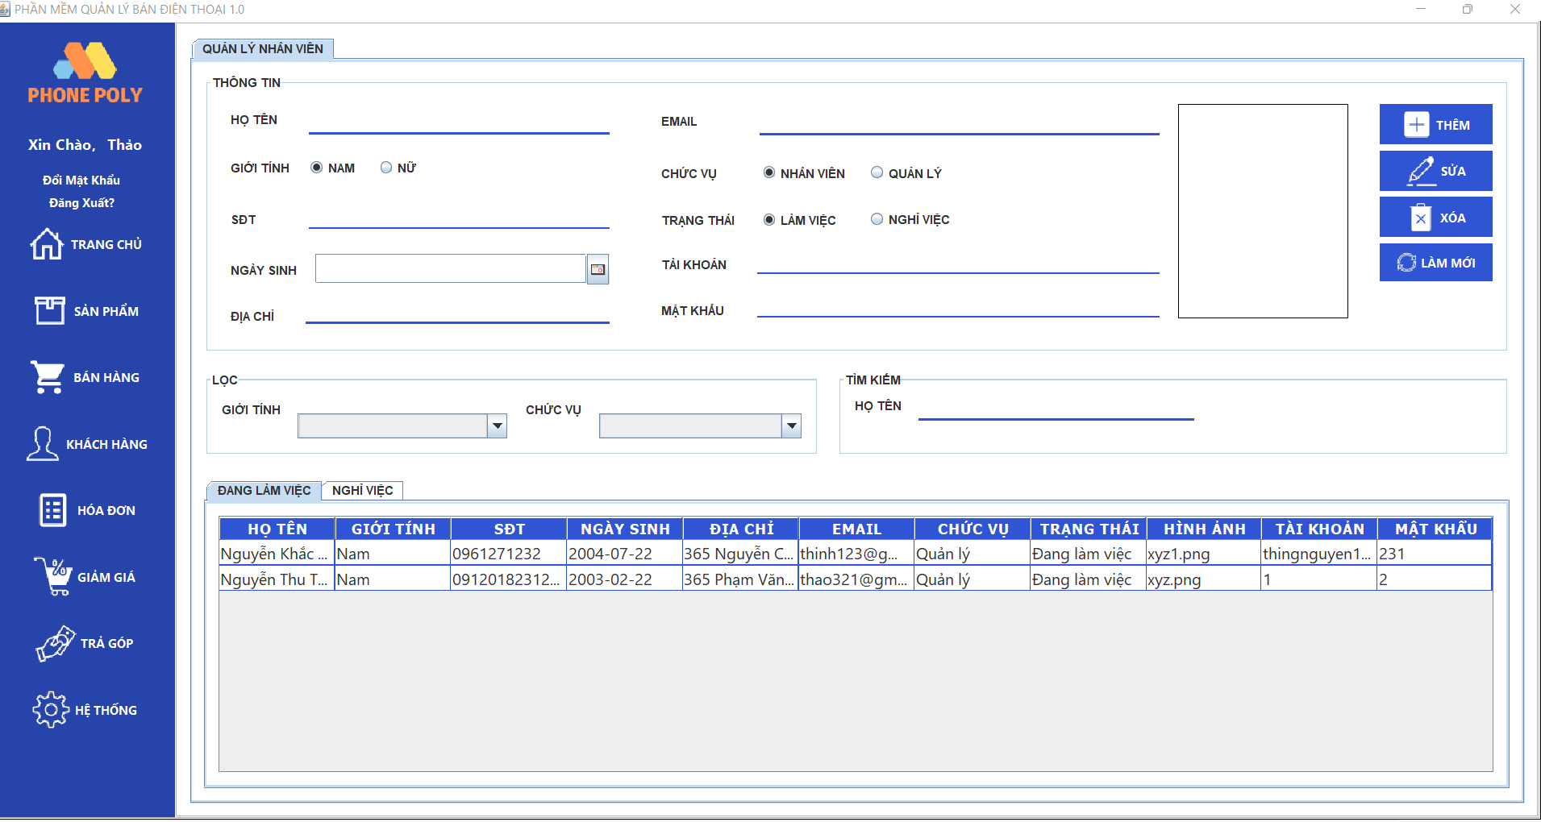
Test requirement(Yêu cầu test)
Tester(Người thực hiện kiểm thử) | Cao Bá Trường - PH29545
Pass | Fail | Untested(Chưa được test) | N/A(Không xác định) | Number of Test cases(Số lượng TestCase)
5 | 6 | 0 | 0 | 11

ID (Mã chức năng) | Test Title | Test Case Description(Mô tả trường hợp) | Test Case Procedure(Thủ tục thực hiện TestCase) | Test Data(Dữ liệu truyền vào) | Expected Output(Kết quả mong muốn) | Actual Result(Kết quả thực tế) | Inter-test case Dependence(TestCase liên quan để có thể thực hiện TestCase này) | Result | Test date(Ngày thực hiện) | Note(ghi chú)
 | Thêm nhân viên
HT_01 | Check thêm nhân viên thành công | Thêm thành công nhân viên với đầy đủ thông tin | 1:Đăng nhập vào ứng dụng và truy cập vào mục hệ thống 2:Nhập đầy đủ thông tin và chọn ảnh 3:Nhấn vào nút thêm 4:Hiển thị thông báo "thành công" | Họ tên:Nguyễn Khắc Thịnh Giới tính: Nam SĐT: 0961271269 Ngày sinh: 22/07/2004 Địa chỉ: 365 Nguyễn Chí Thanh Email: thinh123@gmail.com Chức vụ: Quản lý Trạng thái:Đang làm việc Hình ảnh: image1.png Tài khoản: 1 Mật khẩu: 1 | Dữ liệu sản phẩm được thêm vào cơ sở dữ liệu và load lên các trang | Dữ liệu sản phẩm được thêm vào cơ sở dữ liệu và load lên các trang | Đăng nhập bằng tài khoản Nhập đầy đủ trường dữ liệu Giao diện dễ nhìn | Pass | 01/06/2023
HT_02 | Check thêm nhân viên thất bại | Thêm ảnh nhân viên thất bại | 1:Đăng nhập vào ứng dụng và truy cập vào mục hệ thống 2:Nhập đầy đủ thông tin và chọn ảnh 3:Nhấn vào nút thêm 4:Hiển thị thông báo "thành công" | Họ tên:Nguyễn Khắc Thịnh Giới tính: Nam SĐT: 0961271269 Ngày sinh: 22/07/2004 Địa chỉ: 365 Nguyễn Chí Thanh Email: thinh123@gmail.com Chức vụ: Quản lý Trạng thái:Đang làm việc Hình ảnh: image2.png Tài khoản: 1 Mật khẩu: 1 | Thêm được ảnh nhân viên vào và load lên trang | Có thông báo thành công nhưng không hiện ảnh | Không | Fail | 01/06/2023
HT_03 |  | Nhập trùng lặp thông tin như email,sđt.. | 1:Đăng nhập vào ứng dụng và truy cập vào mục hệ thống 2:Nhập đầy đủ thông tin và chọn ảnh 3:Nhấn vào nút thêm 4:Hiển thị thông báo "thành công" | Họ tên:Nguyễn Khắc Thịnh Giới tính: Nam SĐT: 0961271269 Ngày sinh: 22/07/2004 Địa chỉ: 365 Nguyễn Chí Thanh Email: thinh123@gmail.com Chức vụ: Quản lý Trạng thái:Đang làm việc Hình ảnh: image1.png Tài khoản: 1 Mật khẩu: 1 | Thêm thành công số điện thoại và email mới ,không bị trùng lặp | Thêm được số điện thoại và email đã đăng ký | Không | Fail | 01/06/2023
HT_04 |  | Nhập thiếu thông tin nhân viên | 1:Đăng nhập vào ứng dụng và truy cập vào mục hệ thống 2:Nhập thông tin và chọn ảnh 3:Nhấn vào nút thêm 4:Hiển thị thông báo "Vui lòng nhập thông tin còn thiếu" | Họ tên: Giới tính: Nam SĐT: Ngày sinh: Địa chỉ: 365 Nguyễn Chí Thanh Email: thinh123@gmail.com Chức vụ: Quản lý Trạng thái:Đang làm việc Hình ảnh: image1.png Tài khoản: 1 Mật khẩu: 1 | Dữ liệu sản phẩm được thêm vào cơ sở dữ liệu và load lên các trang | Không thể thêm dữ liệu vào và không load được lên trang | Không | Fail | 01/06/2023
HT_05 |  | Nhập sai định dạng thông tin | 1:Đăng nhập vào ứng dụng và truy cập vào mục hệ thống 2:Nhập đầy đủ thông tin và chọn ảnh 3:Nhấn vào nút thêm 4:Hiển thị thông báo "thành công" | Họ tên:Nguyễn Khắc Thịnh Giới tính: Nam SĐT: 0961271269 Ngày sinh: 22/07/2004 Địa chỉ: 365 Nguyễn Chí Thanh Email: thinh123@gmail Chức vụ: Quản lý Trạng thái:Đang làm việc Hình ảnh: image1.png Tài khoản: 1 Mật khẩu: 1 | Thêm thành công thông tin với đúng định dạng | Thêm thông tin sai định dạng | Không | Fail | 01/06/2023
 | Sửa nhân viên
HT_06 | Check sửa nhân viên thành công | Sửa thông tin nhân viên thành công | 1:Đăng nhập vào ứng dụng và truy cập vào mục hệ thống 2:Chọn nhân viên cần sửa thông tin 3:Nhấn vào nút sửa 4:Hiển thị thông báo "thành công" | Họ tên:Nguyễn Khắc Binh Giới tính: Nam SĐT: 0961271269 Ngày sinh: 22/07/2004 Địa chỉ: 365 Nguyễn Chí Thanh Email: thinh123@gmail.com Chức vụ: Quản lý Trạng thái:Đang làm việc Hình ảnh: image1.png Tài khoản: 1 Mật khẩu: 1 | Sửa thành công thông tin nhân viên với thông tin mới được cập nhật | Sửa thành công thông tin nhân viên | Không | Pass | 01/06/2023
HT_07 | Check sửa nhân viên thất bại | Sửa thông tin có thể để trống | 1:Đăng nhập vào ứng dụng và truy cập vào mục hệ thống 2:Chọn nhân viên cần sửa thông tin 3:Nhấn vào nút sửa 4:Hiển thị thông báo "thành công" | Họ tên:Nguyễn Khắc Thịnh Giới tính: Nam SĐT: 0961271269 Ngày sinh: 22/07/2004 Địa chỉ: 365 Nguyễn Chí Thanh Email: thinh123@gmail.com Chức vụ: Quản lý Trạng thái:Đang làm việc Hình ảnh: image1.png Tài khoản: Mật khẩu: | Sửa thành công thông tin nhân viên và không được để trống | Sửa thông tin nhân viên thất bại do để trống | Không | Fail | 01/06/2023
 | Xóa nhân viên
HT_08 | Check xóa nhân viên thành công | Xóa thành công nhân viên được chọn | 1:Đăng nhập vào ứng dụng và truy cập vào mục hệ thống 2:Chọn nhân viên cần xóa 3:Nhấn vào nút xóa 4:Hiển thị thông báo "thành công" | Họ tên:Nguyễn Khắc Thịnh Giới tính: Nam SĐT: 0961271269 Ngày sinh: 22/07/2004 Địa chỉ: 365 Nguyễn Chí Thanh Email: thinh123@gmail.com Chức vụ: Quản lý Trạng thái:Đang làm việc Hình ảnh: image1.png Tài khoản: 1 Mật khẩu: 1 | Xóa thành công nhân viên khỏi trạng thái đang làm việc | Xóa thành công nhân viên và chuyển nhân viên sang trạng thái nghỉ việc | Không | Pass | 01/06/2023
 | Lọc nhân viên
HT_09 | Check lọc nhân viên thành công | Lọc ra nhân viên theo yêu cầu Giới tính và Chức vụ | 1:Đăng nhập vào ứng dụng và truy cập vào mục hệ thống 2:Chọn yêu cầu lọc(Giới tính và Chức vụ) 3:Hiển thị ra thông tin của nhân viên theo yêu cầu lọc | Chọn theo yêu cầu lọc( Giới tính và Chức vụ) | Hiển thị thành công nhân viên theo yêu cầu | Hiển thị thành công nhân viên theo yêu cầu | Không | Pass | 01/06/2023
HT_10 | Check lọc nhân viên thất bại | Lọc ra nhân viên đáp ứng theo 2 yêu cầu Giới tính và Chức vụ | 1:Đăng nhập vào ứng dụng và truy cập vào mục hệ thống 2:Chọn yêu cầu lọc(Giới tính và Chức vụ) 3:Hiển thị ra thông tin của nhân viên theo yêu cầu lọc | Chọn 2 yêu cầu lọc(Giới tính và Chức vụ) | Hiển thị thành công nhân viên đáp ứng 2 yêu cầu lọc | Chỉ hiển thị nhân viên đáp ứng 1 trong 2 yêu cầu | Không | Fail | 01/06/2023
 | Tìm nhân viên
HT_11 | Check tìm nhân viên thành công | Tìm kiếm thành công nhân viên theo tên | 1:Đăng nhập vào ứng dụng và truy cập vào mục hệ thống 2:Nhập tên cần tìm 3:Hiển thị ra thông tin của nhân viên cần tìm | Họ tên: Nguyễn Khắc Thịnh | Hiển thị thành công thông tin của nhân viên vừa tìm | Hiển thị thành công nhân viên cần tìm | Không | Pass | 01/06/2023

Sản Phẩm
Module Code(Mã Module) | Facebook_Login | 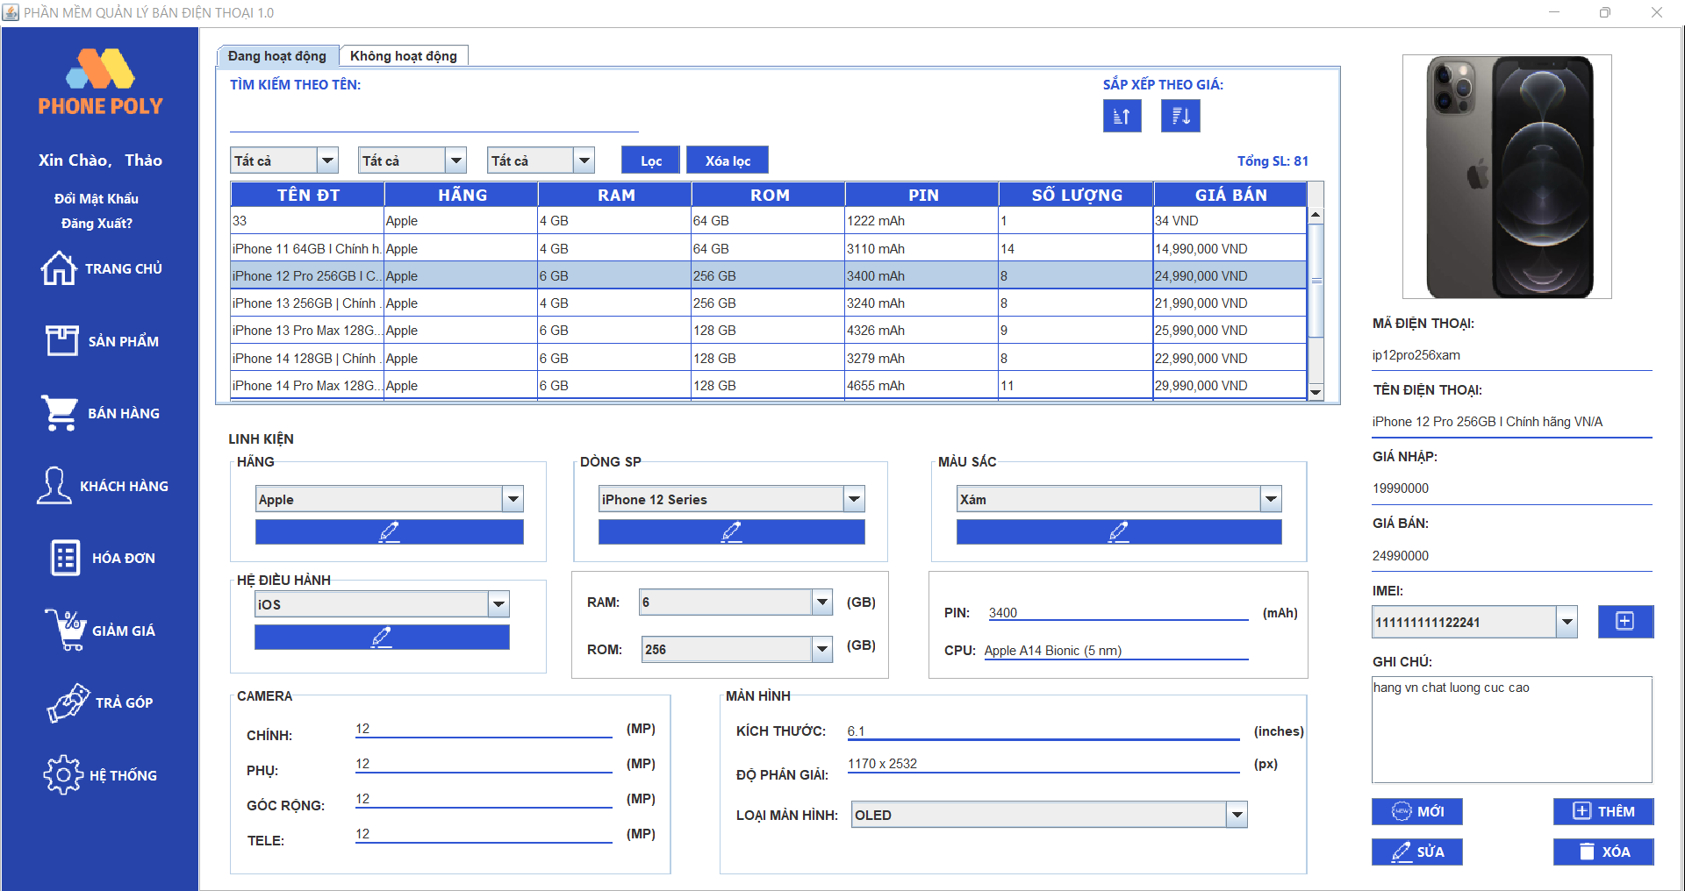 |  |  |  |  |  |  |  |  | Pass
Test requirement(Yêu cầu test) |  |  |  |  |  |  |  |  |  |  | Fail
Tester(Người thực hiện kiểm thử) | Vũ Huy Hoàng PH27657 |  |  |  |  |  |  |  |  |  | Untested
Pass | Fail | Untested(Chưa được Test) |  | N/A(Không xác định) |  | Number of Test cases (Số lượng TestCase) |  |  |  |  | N/A
21 | 0 | 0 |  | 0 |  | 21

ID (Mã chức năng) | Test Title | Test Case Description (Mô tả trường hợp) | Test Case Procedure (Thủ tục thực hiện hay có thể dùng là Test Case Steps - Các bước thực hiện) | Test Data (Dữ Liệu Truyền Vào Test) | Expected Output (Kết quả mong muốn) | Actual Result (Kết quả thực tế) | Inter-test case Dependence (Test case liên quan để có thể thực hiện được test case này) | Result | Test date (Ngày thực hiện) | Note(ghi chú )
 | Thêm sản phẩm |  |  |  |  |  |  | Pass orr Fail
QLSP_40 | Check thêm sản phẩm thành công | Thêm thành công sản phẩm với nhập đúng và đủ dữ liệu | 1: mở ứng dụng và truy cập vào mục vào sản phẩm 2: Chọn vào mục thêm sản phẩm 3: Nhập đẩy đủ và chính xác các thông tin của sản phẩm " 4: Nhấn nút thêm sản phẩm 5: Hiển thị thêm thành công" | Ảnh: Iphone14.jsp Tên sản phẩm : Iphone 14 pro max Hãng : Apple RAM: 4 GB ROM: 64 GB Pin: 3279 mAh Số lượng : 9 Imel: 111111112233445 Giá bán: 29,000,000 VNĐ | dữ liệu sản phẩm được thêm vào cơ sở dữ liệu và load lên các trang | dữ liệu sản phẩm được thêm vào cơ sở dữ liệu và load lên các trang | Đăng nhập với quyền admin Nhập đầy đủ các trường dữ liệu của sản phẩm Giao diện dễ thao tác. | Pass | 17/02/2023
QLSP_42 | Check thêm sản phẩm thất bại | Nhập dữ liệu sai định dạng | 1: mở ứng dụng và truy cập vào mục vào sản phẩm 2: Chọn vào mục thêm sản phẩm 3: Nhập dữ liệu giá sai định dạng 4: Nhấn nút thêm sản phẩm 5: Hiển thị nhập sai dữ liệu,mời nhập lại ! | Ảnh: Iphone14.jsp Tên sản phẩm : Iphone 14 pro max Hãng : 233333 RAM: 4 GB ROM: 64 GB Pin: 3279 mAh Số lượng : f Imel: 1111111122343dsf Giá bán: dsfdsfs | hiển thị thông báo lỗi và dữ liệu lỗi không thêm vào cơ sở dữ liệu | hiển thị thông báo lỗi và dữ liệu lỗi không thêm vào cơ sở dữ liệu | Không có | Pass | 17/02/2023
QLSP_43 |  | Nhập giá trị trùng lặp cụ thể nhập số Imel sản phẩm đã tồn tại,... | 1: mở ứng dụng và truy cập vào mục vào sản phẩm 2: Chọn vào mục thêm sản phẩm 3: Nhập serial đã tồn tại trong hệ thống 4: Nhấn nút thêm sản phẩm 5: Hiển thị dữ liệu serial trùng lặp ,mời nhập lại ! | Ảnh: Iphone14.jsp(500 x 500) Tên sản phẩm : Iphone 14 pro max Hãng : Apple RAM: 4 GB ROM: 64 GB Pin: 3279 mAh Số lượng : 9 Imel: 111111112233445 Giá bán: 29,000,000 VNĐ | hiển thị thông báo lỗi và dữ liệu lỗi không thêm vào cơ sở dữ liệu | hiển thị thông báo lỗi và dữ liệu lỗi không thêm vào cơ sở dữ liệu | Không có | Pass | 18/02/2023
QLSP_44 |  | Kích thước hình ảnh của sản phẩm vượt quá giới hạn cho phép | 1: mở ứng dụng và truy cập vào mục vào sản phẩm 2: Chọn mục thêm sản phẩm 3: Nhập ảnh 4: Nhấn nút thêm sản phẩm 5: Hiển thị ảnh vượt quá kích cỡ quy định ,mời nhập lại | Ảnh: Iphone14.jsp(500 x 500) Kích cỡ quy định(50 x 70) Tên sản phẩm : Iphone 14 pro max Hãng : Apple RAM: 4 GB ROM: 64 GB Pin: 3279 mAh Số lượng : 9 Imel: 111111112233445 Giá bán: 29,000,000 VNĐ | hiển thị thông báo lỗi và dữ liệu lỗi không thêm vào cơ sở dữ liệu | hiển thị thông báo lỗi và dữ liệu lỗi không thêm vào cơ sở dữ liệu | Không có | Pass | 19/02/2023
QLSP_41 |  | Các trường dữ liệu để trống | 1: mở ứng dụng và truy cập vào mục vào sản phẩm 2: Chọn mục thêm sản phẩm 3: Để trống tất cả trường dữ liệu 4: Nhấn nút thêm sản phẩm 5: Hiển thị mời nhập thông tin sản phẩm | không | hiển thị thông báo lỗi và quay lại trang quản lý sản phẩm | hiển thị thông báo lỗi và quay lại trang quản lý sản phẩm | Không có | Pass | 17/02/2023
 | Sửa sản phẩm
QLSP_45 | Check sửa sản phẩm thành công | Sửa sản phẩm thành công với tất cả các thông tin đầy đủ và hợp lệ | 1: mở ứng dụng và truy cập vào mục vào sản phẩm 2: Chọn vào mục sửa sản phẩm 3: Nhập thông tin hợp lệ " 4: Nhấn nút sửa sản phẩm 5: Hiển thị sửa thành công" | Ảnh: Iphone14.jsp Tên sản phẩm : Iphone 14 pro max Hãng : Apple RAM: 4 GB ROM: 64 GB Pin: 3279 mAh Số lượng : 9 Imel: 111111112233445 Giá bán: 29,000,000 VNĐ | dữ liệu được load lên cơ sở dữ liệu và cập nhập lên các trang | dữ liệu được load lên cơ sở dữ liệu và cập nhập lên các trang | Giao diện đơn giản ,dễ thao tác Đăng nhập với quyền admin Có dữ liệu sản phẩm từ cơ sở dữ liệu | Pass | 17/02/2023

QLSP_49 | Check sửa sản phẩm thất bại | Nhập trống các trường dữ liệu | 1: mở ứng dụng và truy cập vào mục vào sản phẩm 2 : Vào mục sửa sản phẩm 3: Để chống các trường dữ liệu 4: Nhấn nút sửa 5: Hiển thị mời chọn sản phẩm cần sửa | không | hiển thị thông báo lỗi và quay về trang quản lý sản phẩm | hiển thị thông báo lỗi và quay về trang quản lý sản phẩm | Không có | Pass | 17/02/2023
QLSP_46 |  | Sửa thông tin với dữ liệu không đúng định dạng | 1: mở ứng dụng và truy cập vào mục vào sản phẩm 2 : Vào mục sửa sản phẩm 3: Nhập sai dữ liệu giá 4: Nhấn nút sửa 5: Hiển thị Sai dữ liệu định dạng ,mời nhập lại ! | Ảnh: Iphone14.jsp Tên sản phẩm : Iphone 14 pro max Hãng : 233333 RAM: 4 GB ROM: 64 GB Pin: 3279 mAh Số lượng : f Imel: 1111111122343dsf Giá bán: dsfdsfs | dữ liệu không load lên cơ sở dữ liệu và quay về trang quản lý sản phẩm | dữ liệu không load lên cơ sở dữ liệu và quay về trang quản lý sản phẩm | Không có | Pass | 17/02/2023
QLSP_48 |  | sửa hình ảnh với Kích thước hình ảnh của sản phẩm vượt quá giới hạn cho phép | 1: mở ứng dụng và truy cập vào mục vào sản phẩm 2 : Vào mục sửa sản phẩm 3: Nhập ảnh quá kích cỡ quy định 4: Nhấn nút sửa 5: Hiển thị dữ liệu ảnh không hợp lệ ,mời nhập lại | Ảnh: Iphone14.jsp(500 x 500) Kích cỡ quy định(50 x 70) Tên sản phẩm : Iphone 14 pro max Hãng : Apple RAM: 4 GB ROM: 64 GB Pin: 3279 mAh Số lượng : 9 Imel: 111111112233445 Giá bán: 29,000,000 VNĐ | dữ liệu không load lên cơ sở dữ liệu và quay về trang quản lý sản phẩm | dữ liệu không load lên cơ sở dữ liệu và quay về trang quản lý sản phẩm | Không có | Pass | 17/02/2023
QLSP_46 |  | Sản phẩm không được chỉnh sửa một số trường dữ liệu như tên sản phẩm | 1: mở ứng dụng và truy cập vào mục vào sản phẩm 2 : Vào mục sửa sản phẩm 3: sửa tên sản phẩm 4: Nhấn nút sửa 5: Hiển thị không được sửa trường dữ liệu đặc biệt | Tên sản phẩm : Iphone 14 pro max sửa : Iphone 13 pro max | dữ liệu không load lên cơ sở dữ liệu và quay về trang quản lý sản phẩm | dữ liệu không load lên cơ sở dữ liệu và quay về trang quản lý sản phẩm | Không có | Pass | 18/02/2023
QLSP_47 |  | Lỗi cập nhật cơ sở dữ liệu | 1: mở ứng dụng và truy cập vào mục vào sản phẩm 2 : Vào mục sửa sản phẩm 3: Nhập dữ liệu cần sửa 4: Nhấn nút sửa 5: Hiển thị lỗi hệ thống ,mời nhập lại | Ảnh: Iphone14.jsp Tên sản phẩm : Iphone 14 pro max Hãng : Apple RAM: 4 GB ROM: 64 GB Pin: 3279 mAh Số lượng : 9 Imel: 111111112233445 Giá bán: 29,000,000 VNĐ | dữ liệu không load lên cơ sở dữ liệu và quay về trang quản lý sản phẩm | dữ liệu không load lên cơ sở dữ liệu và quay về trang quản lý sản phẩm | Không có | Pass | 17/02/2023
 | Cập nhật trạng thái sản phẩm
QLSP_78 | Check cập nhật trạng thái sản phẩm thành công | khi cập nhật thành công trạng thái của sản phẩm | 1 :Đăng nhập vào hệ thống quản lý sản phẩm 2:Tìm kiếm sản phẩm cần cập nhập trạng thái 3 :Chọn trạng thái mới cho sản phẩm (ví dụ: chuyển từ "Đang hoạt động" sang "Không hoạt động") 4 :Nhấn nút "cập nhập" để lưu trạng thái mới cho sản phẩm 5 : Kiểm tra xem trạng thái của sản phẩm đã được cập nhật thành công | Ảnh: Iphone14.jsp Tên sản phẩm : Iphone 14 pro max Hãng : Apple RAM: 4 GB ROM: 64 GB Pin: 3279 mAh Số lượng : 9 Imel: 111111112233445 Giá bán: 29,000,000 VNĐ Trạng thái : "Đang hoạt động" chuyển sang Không hoạt động | Dữ liệu được cập nhật và load lên cơ sở dữ liệu ,các trang | Dữ liệu được cập nhật và load lên cơ sở dữ liệu ,các trang | Giao diện đơn giản ,dễ thao tác Đăng nhập với quyền admin Có dữ liệu sản phẩm từ cơ sở dữ liệu | Pass | 17/02/2023
QLSP_84 | Check cập nhật trạng thái thất bại | Lỗi kỹ thuật do mất kết nối, thiết bị không hoạt động | 1 :Đăng nhập vào hệ thống quản lý sản phẩm 2:Tìm kiếm sản phẩm cần cập nhập trạng thái 3 :Chọn trạng thái mới cho sản phẩm (ví dụ: chuyển từ "Đang hoạt động" sang "Không hoạt động") 4 :Nhấn nút "cập nhập" để lưu trạng thái mới cho sản phẩm 5 : hiển thị thông báo lỗi hệ thống ,mời thử lại | Ảnh: Iphone14.jsp Tên sản phẩm : Iphone 14 pro max Hãng : Apple RAM: 4 GB ROM: 64 GB Pin: 3279 mAh Số lượng : 9 Imel: 111111112233445 Giá bán: 29,000,000 VNĐ Trạng thái : "Đang hoạt động" chuyển sang Không hoạt động | dữ liệu không cập nhât được lên hệ thống | dữ liệu không cập nhât được lên hệ thống | không | Pass | 17/02/2023
 | Xem sản phẩm
QLSP_22 | Xem sản phẩm thành công | Hiển thị được tất cả các sản phẩm có trong dữ liệu | 1: mở ứng dụng và truy cập vào mục vào sản phẩm 2: Chọn vào xem thông tin sản phẩm 3: Chọn hiển thị tất cả | không | Hiển thị tất cả các sản phẩm được load từ hệ thống | Hiển thị tất cả các sản phẩm được load từ hệ thống | Giao diện đơn giản ,dễ thao tác Đăng nhập với quyền admin Có dữ liệu sản phẩm từ cơ sở dữ liệu | Pass | 17/02/2023
QLSP_23 | Xem sản phẩm thất bại | Lỗi kỹ thuật do mất kết nối, thiết bị không hoạt động | 1: mở ứng dụng và truy cập vào mục vào sản phẩm 2: Chọn vào xem thông tin sản phẩm 3: Chọn hiển thị tất cả 4: hiển thị thông báo dữ liệu trống ,mời thử lại ! | không | thông báo lỗi và danh sách dữ liệu sản phẩm trống | thông báo lỗi và danh sách dữ liệu sản phẩm trống | không | Pass | 17/02/2023
 | Tìm kiếm sản phẩm
QLSP_01 | Tìm kiếm sản phẩm thành công | Tìm kiểm sản phẩm hiển thị lên những sản phẩm muốn tìm tồn tại trên hệ thống | 1: mở ứng dụng và truy cập vào mục vào sản phẩm 2: Nhập thông tin muốn tìm vào ô input 3: Nhấn nút tìm kiếm 4: Tìm kiếm sản phẩm thành công | tên sản phẩm Iphone 14 pro max | Hiển thị được sản phẩm muốn tìm | Tìm kiếm thành công | Giao diện đơn giản ,dễ thao tác Đăng nhập với quyền admin Có dữ liệu sản phẩm từ cơ sở dữ liệu | Pass | 17/02/2023
QLSP_ |  | Tìm kiếm sản phẩm theo trạng thái | 1: mở ứng dụng và truy cập vào mục vào sản phẩm 2: chọn trạng thái sản phẩm muốn tìm 3: Nhấn nút tìm kiếm 4: hiển thị thông tin sản phẩm muốn tìm | trạng thái : "ngừng hoạt động " | hiển thị thông tin sản phẩm mà người dùng muốn tìm | hiển thị thông tin sản phẩm mà người dùng muốn tìm | Giao diện đơn giản ,dễ thao tác Đăng nhập với quyền admin Có dữ liệu sản phẩm từ cơ sở dữ liệu | Pass | 17/02/2023
QLSP | Tìm kiếm sản phẩm thất bại | Nhập thông tin không tồn tại trên hệ thống | 1: mở ứng dụng và truy cập vào mục vào sản phẩm 2: Nhập thông tin không tồn tại trên hệ thống 3: Nhấn nút tìm kiếm 4: Hiển thị thông báo không có sản phẩm cần tìm | Tên sản phẩm : Iphone 15 | Không hiển thị được sản phẩm | Tìm kiếm không thành công | không | Pass | 17/02/2023
QSLP |  | Nhập không đúng đúng dạng dữ liệu tìm kiểm cụ thể giá | 1: mở ứng dụng và truy cập vào mục vào sản phẩm 2: Để khoảng giá bằng chữ cái hay kí hiệu đặc biệt 3: Nhấn nút tìm kiếm 4: Hiển thị thông báo nhập sai định dạng dữ liệu ,mời nhập lại | giá bắt đầu : ywiw giá kết thúc : 2od999 | Thông báo lỗi với người dùng và quay lại trang sản phẩm | Thông báo lỗi với người dùng và quay lại trang sản phẩm | không | Pass | 17/02/2023
 | Lọc sản phẩm
QLSP_21 | Lọc sản phẩm theo khoảng giá thành công (tăng dần hoặc giảm dần) | Lọc sản phẩm theo giá (tăng dần hoặc giảm dần) hiển thị lên form thành công | 1: mở ứng dụng và truy cập vào mục vào sản phẩm 2: Nhấn chọn lọc sản phẩm theo giá (tăng dần hoặc giảm gần) 3: Lọc sản phẩm thành công | Giá bán tăng : 14,990,000 15,990,000 21,990,000 25,990,000 Giá bán giảm: 25,990,000 21,990,000 15,990,000 14,990,000 | Hiển thị sản phẩm muốn Lọc | Lọc thành công | "Giao diện đơn giản ,dễ thao tác Đăng nhập với quyền admin Có dữ liệu sản phẩm từ cơ sở dữ liệu" | Pass
QLSP_06 | Lọc sản phẩm theo Tên ĐT | Lọc sản phẩm theo Tên ĐT hiển thị lên form thành công | 1: mở ứng dụng và truy cập vào mục vào sản phẩm 2: Nhấn chọn lọc sản phẩm theo Tên ĐT 3: Lọc sản phẩm thành công | Tên ĐT: Iphone 11 pro max | Hiển thị sản phẩm muốn Lọc | Lọc thành công | "Giao diện đơn giản ,dễ thao tác Đăng nhập với quyền admin Có dữ liệu sản phẩm từ cơ sở dữ liệu" | Pass

Trả góp
Module Code(Mã Module) | 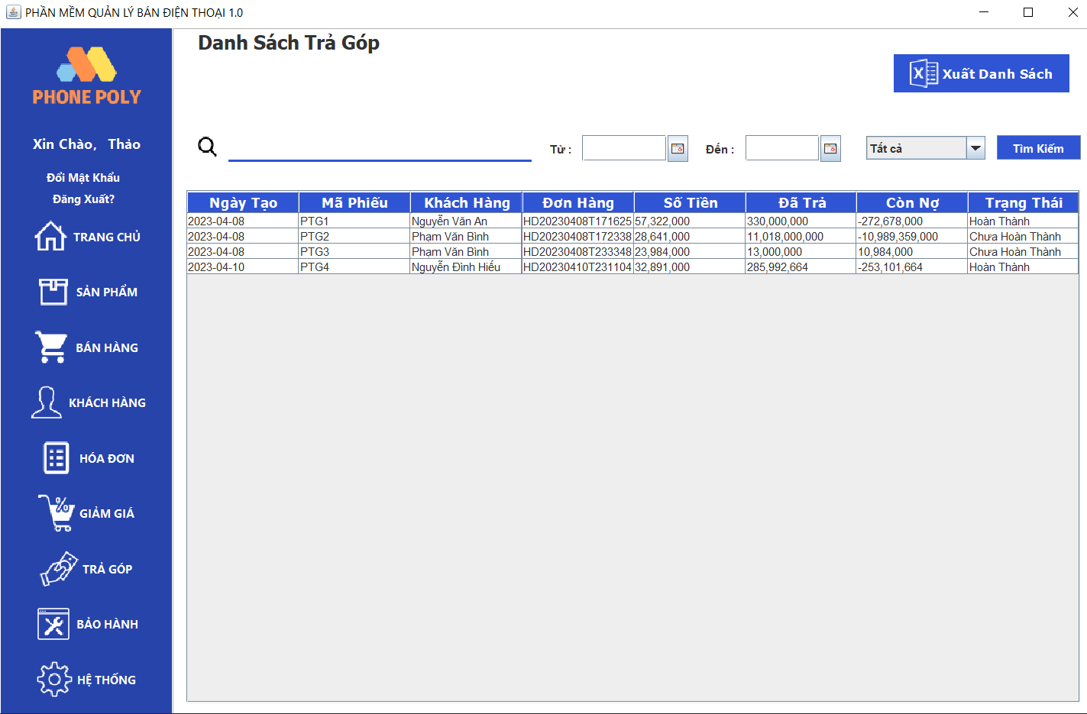 Quản lí trả góp |  |  | 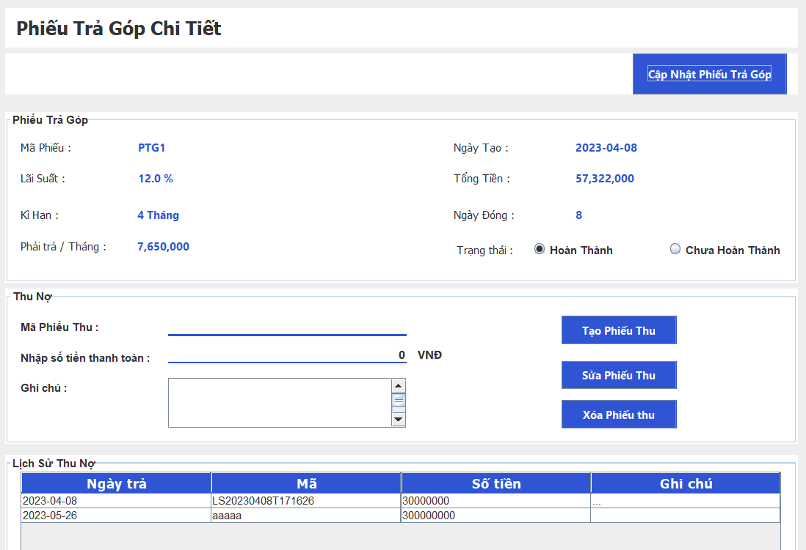
Test requirement(Yêu cầu test)
Tester(Người thực hiện kiểm thử) | Lê Văn Duy -PH29683
Pass | Fail | Untested(Chưa được Test) |  | N/A(Không xác định) |  | Number of Test cases (Số lượng TestCase) |  |  |  | 6/10/23
27 | 1 | 0 |  | 0 |  | 28

ID (Mã chức năng) | Test Title | Test Case Description(Mô tả trường hợp) | Test Case Procedure(Thủ tục thực hiện hay có thể dùng là Test Case Steps - Các bước thực hiện) | Test Data (Dữ Liệu Truyền Vào Test) | Expected Output(Kết quả mong muốn) | Actual Result(Kết quả thực tế) | Inter-test case Dependence (Những Test case liên quan để có thể thực hiện được test case này) | Result | Test date (Ngày thực hiện) | Note (Ghi Chú)
 | Tìm kiếm phiếu trả góp
TG_02 | Tìm kiếm phiếu trả góp thành công | Tìm kiếm phiếu trả góp thành công khi nhập đầy đủ thông tin | 1.Mở phần mềm quản lí bán điện thoại và truy cập vào mục 'Trả góp' 2. Nhập và chọn vào các giá trị cần tìm kiếm 3. Ấn nút tìm kiếm | Tìm kiếm theo thông tin hợp lệ:Mã phiếu trả góp: "PTG1" | Hệ thống sẽ thực hiện tìm kiếm phiếu tra góp có trong hệ thống và thêm vào database và hiển thị thông ra thông tin của phiếu trả góp đó | Hệ thống sẽ thực hiện tìm kiếm phiếu tra góp có trong hệ thống và thêm vào database và hiển thị thông ra thông tin của phiếu trả góp đó | Không | Pass | 03/06/2023

TG_04 |  | Tìm kiếm phiếu trả góp thành công khi chọn trạng thái hợp lệ | 1.Mở phần mềm quản lí bán điện thoại và truy cập vào mục 'Trả góp' 2. Chọn trạng thái phiếu trả góp cần tìm kiếm 3. Ấn nút tìm kiếm | Tìm kiếm theo thông tin hợp lệ:Trạng thái : "Chưa hoàn thành" | Hệ thống sẽ thực hiện tìm kiếm phiếu tra góp có trong hệ thống và thêm vào database và hiển thị thông ra thông tin của những phiếu trả góp có trạng thái đó | Hệ thống sẽ thực hiện tìm kiếm phiếu tra góp có trong hệ thống và thêm vào database và hiển thị thông ra thông tin của phiếu trả góp đó | Không | Pass | 03/06/2023

TG_05 |  | Tìm kiếm phiếu trả góp thành công khi chọn trạng thái + khoảng thời gian hợp lệ | 1.Mở phần mềm quản lí bán điện thoại và truy cập vào mục 'Trả góp' 2. Nhập vào khoảng thời gian + chọn vào trạng thái cần tìm kiếm 3. Ấn nút tìm kiếm | Tìm kiếm theo thông tin khoảng thời gian + trạng thái hợp lệ: Thời gian bắt đầu : "08/04/2023" Thời gian kết thúc :"10/04/2023 | Hệ thống sẽ thực hiện tìm kiếm phiếu tra góp có trong hệ thống và thêm vào database và hiển thị thông ra thông tin của những phiếu trả góp có trong khoảng thời gian và trạng thái đó | Hệ thống sẽ thực hiện tìm kiếm phiếu tra góp có trong hệ thống và thêm vào database và hiển thị thông ra thông tin của những phiếu trả góp có trong khoảng thời gian + trạng thái đó thành công | Không | Pass | 03/06/2023

TG_03 |  | Tìm kiếm phiếu trả góp thành công khi nhập đầy đủ thông tin khoảng thời gian hợp lệ | 1.Mở phần mềm quản lí bán điện thoại và truy cập vào mục 'Trả góp' 2. Nhập vào khoảng thời gian cần tìm kiếm 3. Ấn nút tìm kiếm | Tìm kiếm theo thông tin khoảng thời gian hợp lệ: Thời gian bắt đầu : "08/04/2023" Thời gian kết thúc :"10/04/2023 | Hệ thống sẽ thực hiện tìm kiếm phiếu tra góp có trong hệ thống và thêm vào database và hiển thị thông ra thông tin của những phiếu trả góp có trong khoảng thời gian đó | Hệ thống sẽ thực hiện tìm kiếm phiếu tra góp có trong hệ thống và thêm vào database và hiển thị thông ra thông tin của những phiếu trả góp có trong khoảng thời gian đó thành công | Không | Pass | 03/06/2023

TG_06 | Tìm kiếm trả góp thất bại | Tìm kiếm phiếu trả góp với dữ liệu nhập vào không đầy đủ, không hợp lệ | 1.Mở phần mềm quản lí bán điện thoại và truy cập vào mục 'Trả góp' 2. Nhập và chọn vào các giá trị cần tìm kiếm 3. Ấn nút tìm kiếm | Nhập vào giá trị tìm kiếm không hợp lệ " ...?/ " | Hệ thống sẽ hiển thị thông báo lỗi về việc nhập dữ liệu không đầy đủ hoặc không chính xác, không tìm ra thông tin trả góp theo yêu cầu | Hệ thống sẽ hiển thị thông báo lỗi về việc nhập dữ liệu không đầy đủ hoặc không chính xác, không tìm ra thông tin trả góp theo yêu cầu | không | Pass | 03/06/2023

TG_07 |  | Tìm kiếm phiếu trả góp thành công khi nhập đầy đủ thông tin khoảng thời gian không hợp lệ | 1.Mở phần mềm quản lí bán điện thoại và truy cập vào mục 'Trả góp' 2. Nhập vào khoảng thời gian cần tìm kiếm theo tất cả các thông tin của phiếu trả góp 3. Ấn nút tìm kiếm | Tìm kiếm theo thông tin khoảng thời gian hợp lệ: Thời gian bắt đầu : "20/04/2023" Thời gian kết thúc :"01/04/2023 | Hệ thống sẽ hiển thị thông báo lỗi 'khoảng thời gian bắt đầu phải bé hơn khoảng thời gian kết thúc. | Hệ thống không hiển thị thông báo lỗi. | không | Fail | 03/06/2023

TG_08 |  | Tìm kiếm phiếu trả góp với dữ liệu nhập vào khi dữ liệu đó không tồn tại trong hệ thống | 1.Mở phần mềm quản lí bán điện thoại và truy cập vào mục 'Trả góp' 2. Nhập vào nôi dung cần tìm kiếm theo tất cả các thông tin của phiếu trả góp 3. Ấn nút tìm kiếm | Tìm kiếm theo thông tin Tên khách hàng: "Lê Văn Duy" | Hệ thống sẽ hiển thị thông báo không tìm thấy và không hiển thị thông tin của phiếu đó . | Hệ thống sẽ hiển thị thông báo không tìm thấy và không hiển thị thông tin của phiếu đó . | không | Pass | 03/06/2023

 | Cập nhật phiếu trả góp
TG_13 | Cập nhật phiếu trả góp thành công | Cập nhật số tiền đã trả , tiền nợ,thời hạn đóng phiếu trả góp | 1.Mở phần mềm quản lí bán điện thoại và truy cập vào mục 'Trả góp' 2. Chọn và nhấn chuột vào một phiếu trả góp trong tab danh sách phiếu 3. Tạo/Cập nhật phiếu thu nợ cho sản phẩm trả góp và thu nợ hoàn thành xong phiếu trả góp đó 4. Chọn nút 'Cập nhật phiếu trả góp' | Tạo/Cập nhật phiếu thu và nhập giá trị của phiếu thu đó | Hệ thống cập nhật lại số tiền đã trả, tiền còn nợ,hạn đóng của phiếu trả góp đó sau mỗi lần tạo/cập nhật phiếu thu nợ | Hệ thống cập nhật lại số tiền đã trả, tiền còn nợ,hạn đóng của phiếu trả góp đó sau mỗi lần tạo/cập nhật phiếu thu nợ thành công | Thêm/Cập nhật/xóa phiếu thu nợ | Pass | 03/06/2023

TG_14 |  | Cập nhật trạng thái phiếu trả góp | 1.Mở phần mềm quản lí bán điện thoại và truy cập vào mục 'Trả góp' 2. Chọn và nhấn chuột vào một phiếu trả góp trong tab danh sách phiếu 3. Tạo phiếu thu nợ cho sản phẩm trả góp và thu nợ phiếu trả góp đó 4. Chọn nút 'Cập nhật phiếu trả góp' | Tạo/Cập nhật phiếu thu và nhập giá trị của phiếu thu đó | Hệ thống chuyển đổi trạng thái của phiếu trả góp được cập nhật 'Chưa hoàn thành ' => 'Hoàn thành' | Hệ thống không chuyển đổi trạng thái của phiếu trả góp được cập nhật 'Chưa hoàn thành ' =>'' Hoàn thành' thành công | Thêm phiếu thu nợ | Pass | 03/06/2023

TG_15 | Cập nhật phiếu trả góp thất bại | Cập nhật lại trạng thái phiếu trả góp thất bại | 1.Mở phần mềm quản lí bán điện thoại và truy cập vào mục 'Trả góp' 2. Chọn và nhấn chuột vào một phiếu trả góp trong tab danh sách phiếu 3. Tạo phiếu thu nợ cho sản phẩm trả góp và thu nợ phiếu trả góp đó 4. Chọn nút 'Cập nhật phiếu trả góp' | Tạo/Cập nhật phiếu thu và nhập giá trị của phiếu thu đó | Hệ thống không chuyển đổi trạng thái của phiếu trả góp được cập nhật 'Chưa hoàn thành ' =>'' Chưa hoàn thành' | Hệ thống không chuyển đổi trạng thái của phiếu trả góp được cập nhật 'Chưa hoàn thành ' =>'' Chưa hoàn thành' | Thêm/Cập nhật phiếu thu nợ | Pass | 03/06/2023

TG_16 |  | Cập nhật số tiền đã trả , tiền nợ,thời hạn đóng phiếu trả góp thất bại | 1.Mở phần mềm quản lí bán điện thoại và truy cập vào mục 'Trả góp' 2. Chọn và nhấn chuột vào một phiếu trả góp trong tab danh sách phiếu 3. Tạo/Cập nhật phiếu thu nợ cho sản phẩm trả góp và thu nợ hoàn thành xong phiếu trả góp đó 4. Chọn nút 'Cập nhật phiếu trả góp' | Tạo/Cập nhật/Xóa phiếu thu và nhập giá trị của phiếu thu đó | Hệ thống không cập nhật lại số tiền đã trả, tiền còn nợ,hạn đóng của phiếu trả góp đó sau mỗi lần tạo/cập nhật phiếu thu nợ | Hệ thống cập nhật lại số tiền đã trả, tiền còn nợ,hạn đóng của phiếu trả góp đó sau mỗi lần tạo/cập nhật phiếu thu nợ thành công | không | Pass | 03/06/2023

TG_17 |  | Load lại tất cả thông tin phiếu trả góp sau mỗi lần cập nhật | 1.Mở phần mềm quản lí bán điện thoại và truy cập vào mục 'Trả góp' 2. Chọn và nhấn chuột vào một phiếu trả góp trong tab danh sách phiếu 3. Tạo/Cập nhật phiếu thu nợ cho sản phẩm trả góp và thu nợ hoàn thành xong phiếu trả góp đó 4. Chọn nút 'Cập nhật phiếu trả góp' | Tạo/Cập nhật/Xóa phiếu thu và nhập giá trị của phiếu thu đó | Hệ thống không load lại dữ liệu sau mỗi lần ấn cập nhật mặc dù trong DATABASE đã thay đổi | Hệ thống load lại dữ liệu thành công sau mỗi lần ấn cập nhật | Thêm/Cập nhật/xóa phiếu thu nợ | Pass | 03/06/2023
...

Giảm giá
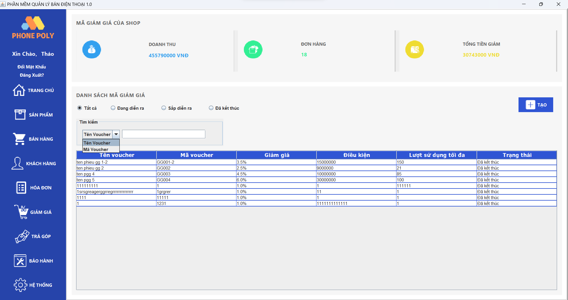 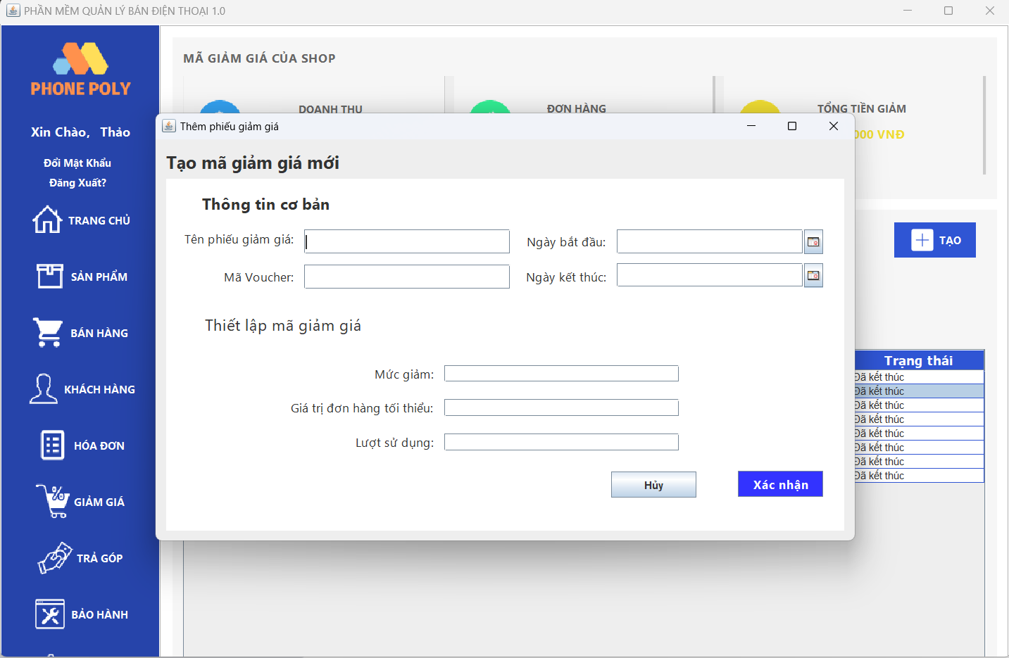
Module Code(Mã Module) | Facebook_Login
Test requirement(Yêu cầu test)
Tester(Người thực hiện kiểm thử) | Hoàng Văn Lâm PH27851
Pass | Fail | Untested(Chưa được Test) |  | N/A(Không xác định) |  | Number of Test cases (Số lượng TestCase)
20 | 0 | 0 |  | 0 |  | 20

ID (Mã chức năng) | Test Title | Test Case Description(Mô tả trường hợp) | Test Case Procedure(Thủ tục thực hiện hay có thể dùng là Test Case Steps - Các bước thực hiện) | Test Data (Dữ Liệu Truyền Vào Test) | Expected Output(Kết quả mong muốn) | Actual Result(Kết quả thực tế)
 | Thêm Phiếu giảm giá
GG_001 | Thêm phiếu giảm giá thành công | Thêm phiếu giảm giá khi nhập đầy đủ và chính xác thông tin | 1. Nhập thông tin phiếu giảm giá đầy đủ chính xác 2. Ấn nút xác nhận 3. Kiểm tra xem thông báo thêm khuyến mãi thành công hay chưa 4. Xác nhận thông báo là Thêm thành công | Thông tin Giảm giá hợp lệ:Tên khuyến mãi: "Giảm giá đặc biệt" Mã voucher: "GG005" Thời gian bắt đầu: "2023-05-30 " Thời gian kết thúc: "2023-05-31 " Mức giảm: "5" Giá trị đơn hàng tối thiểu: "100000" Lượt sử dụng: "100" | Hệ thống sẽ thực hiện thêm phiếu giảm giá mới vào hệ thống và thêm vào database và hiển thị thông báo thành công. | Hệ thống sẽ thực hiện thêm phiếu giảm giá mới vào hệ thống và thêm vào database và hiển thị thông báo thành công.
...

Khách hàng
Module Code(Mã Module) | Facebook_Login | 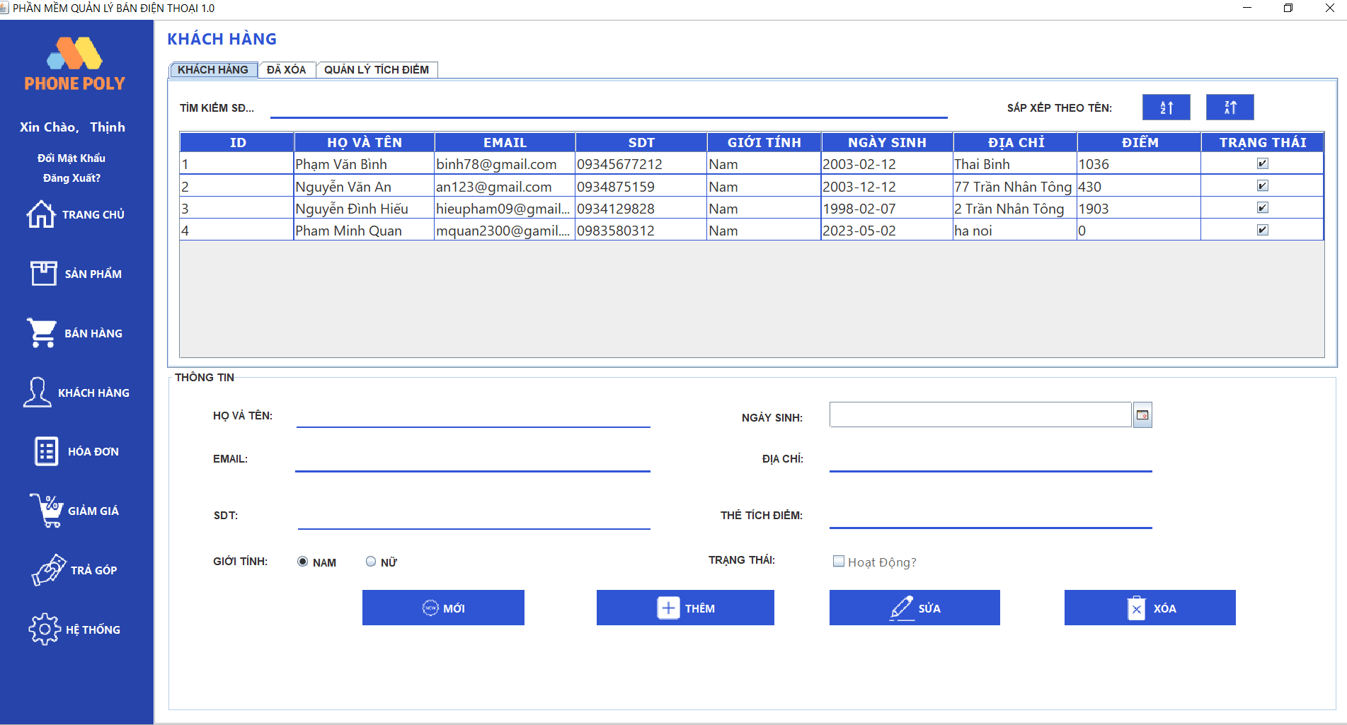 | 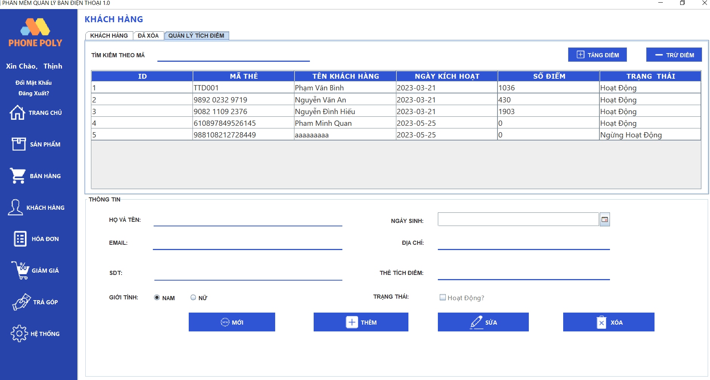 | 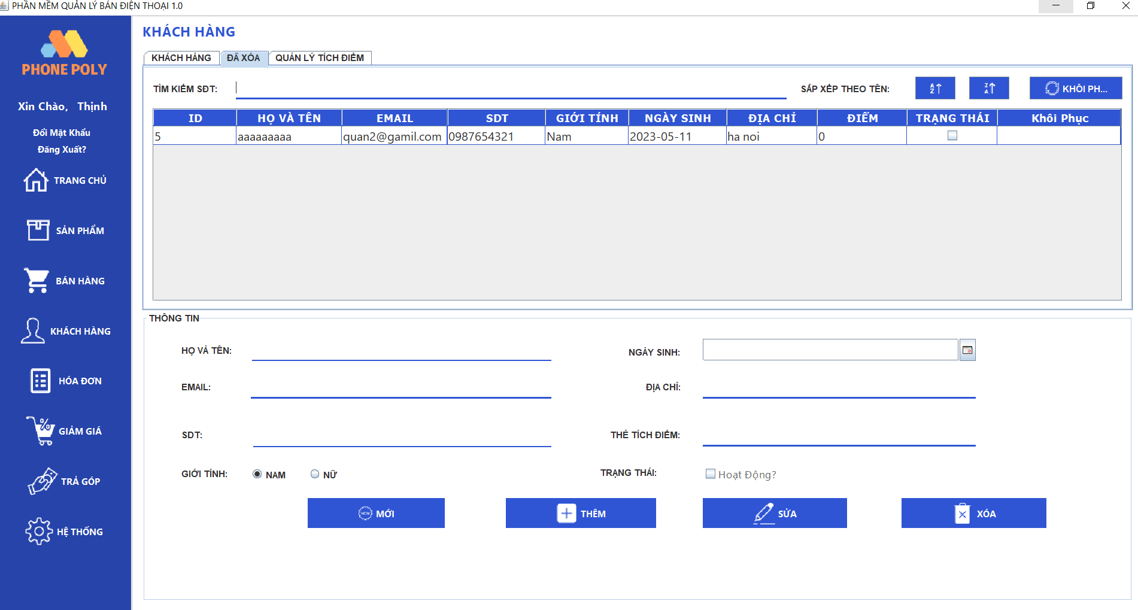
Test requirement(Yêu cầu test)
Tester(Người thực hiện kiểm thử) | Pham Nguyen Minh Quan PH23011
Pass | Fail | Untested(Chưa được Test) |  | N/A(Không xác định) |  | Number of Test cases (Số lượng TestCase) |  |  |  | 6/10/23
27 | 0 | 0 |  | 0 |  | 27

ID (Mã chức năng) | Test Title | Test Case Description(Mô tả trường hợp) | Test Case Procedure(Thủ tục thực hiện hay có thể dùng là Test Case Steps - Các bước thực hiện) | Test Data (Dữ Liệu Truyền Vào Test) | Expected Output(Kết quả mong muốn) | Actual Result(Kết quả thực tế) | Inter-test case Dependence (Những Test case liên quan để có thể thực hiện được test case này) | Result | Test date (Ngày thực hiện) | Note (Ghi Chú)
Thêm thông tin khách hàng |  |  |  |  |  |  |  | Pass orr Fail
KH_01 | Check thêm thông tin khách hàng thành công | Thêm thành công khách hàng với đầy đủ tất cả thông tin và dữ liệu | B1.Mở phầm mềm quản lý bán điện thoại và vào mục khách hàng | Họ và tên :Pham Minh Quan | Thêm thành công khách hàng vào hệ thống và thông báo | Thêm thành công khách hàng vào hệ thống | Giao diện hợp lý dễ sử dụng , đăng nhập với tư cách quản lý | Pass | 2023-06-04
 |  |  | B2.Ở mục thông tin nhập đày đủ và chính xác tất cả thông tin khách hàng | Email:mquan2300@gamil.com
 |  |  | B3.Ấn vào nút thêm | Sdt:0983580312
...

Đăng Nhập
Module Code(Mã Module) | Facebook_Login | 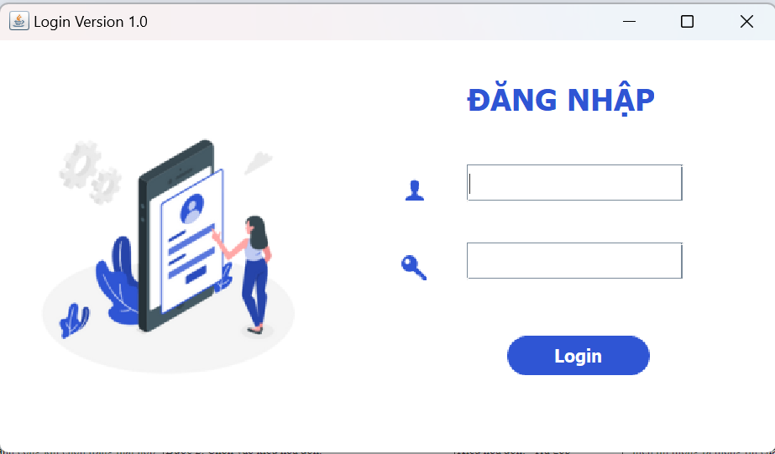
Test requirement(Yêu cầu test)
Tester(Người thực hiện kiểm thử) | Nguyễn Hữu ThắngPH21476
Pass | Fail | Untested(Chưa được Test) |  | N/A(Không xác định) |  | Number of Test cases (Số lượng TestCase)
8 | 1 | 0 |  | 0 |  | 9

ID (Mã chức năng) | Test Title | Test Case Description(Mô tả trường hợp) | Test Case Procedure(Thủ tục thực hiện hay có thể dùng là Test Case Steps - Các bước thực hiện) | Test Data (Dữ Liệu Truyền Vào Test) | Expected Output(Kết quả mong muốn) | Actual Result(Kết quả thực tế) | Inter-test case Dependence (Những Test case liên quan để có thể thực hiện được test case này) | Result
Login_1 | Check function Đăng nhập thành công | Check form đăng nhập ,tài khoản user đúng,mật khẩu đúng | Bước 1: Mở trình duyệt app bán điện thoại Bước 2: Gõ ID ở ô điện thoại hoặc email và ô Pass: (đúng trong CSDL) Bước 3: Bấm vào nút "Đăng Nhập" | Tên đăng nhập: 1 Password: nguyenthang268 | Đăng nhập thành công được và truy cập vào trang chủ của tài khoản | Đăng nhập thành công được và truy cập vào trang chủ của tài khoản | Không. | Pass
Login_02 | Check function Đăng nhập không thành công | Check form đăng nhập , sai tài khoản user ,đúng mật khẩu | Bước 1: Mở trình duyệt app bán điện thoại Bước 2: Nhập sai tài khoàn user Bước 3: Bấm vào nút "Đăng Nhập" Bước 4 :hiển thị thông báo sai tài khoản hoặc mật khẩu | Tên đăng nhập: 1 Password: nguyenthang268 | Hiển thị thông báo quya lại trang chủ . | Hiển thị thông báo quya lại trang chủ | Không. | Pass
Login_03 |  | Check form đăng nhập ,đúng tài khoản user ,sai mật khẩu | Bước 1: Mở trình duyệt app bán điện thoại Bước 2: Nhập đúng tài khoản nhưng sai mật khẩu Bước 3: Bấm vào nút "Đăng Nhập" b4 :hiển thị thông báo sai tài khoản hoặc mật khẩu | Tên đăng nhập: 1 Password: nguyenthang268 | Hiển thị thông báo quya lại trang chủ . | Hiển thị thông báo quya lại trang chủ | Không. | Pass
Login_04 |  | Check form đăng nhập không nhập trường dữ liệu | Bước 1: Mở trình duyệt app bán điện thoại Bước 2: để trống tài khoản user và mật khẩu Bước 3: Bấm vào nút "Đăng Nhập" b4 : thông báo mời nhập thông tin tài khoản | Không | Hiển thị thông báo quya lại trang chủ . | Hiển thị thông báo quya lại trang chủ | Không. | Fail
...

Hóa Đơn
Module Code(Mã Module) | Facebook_Login | 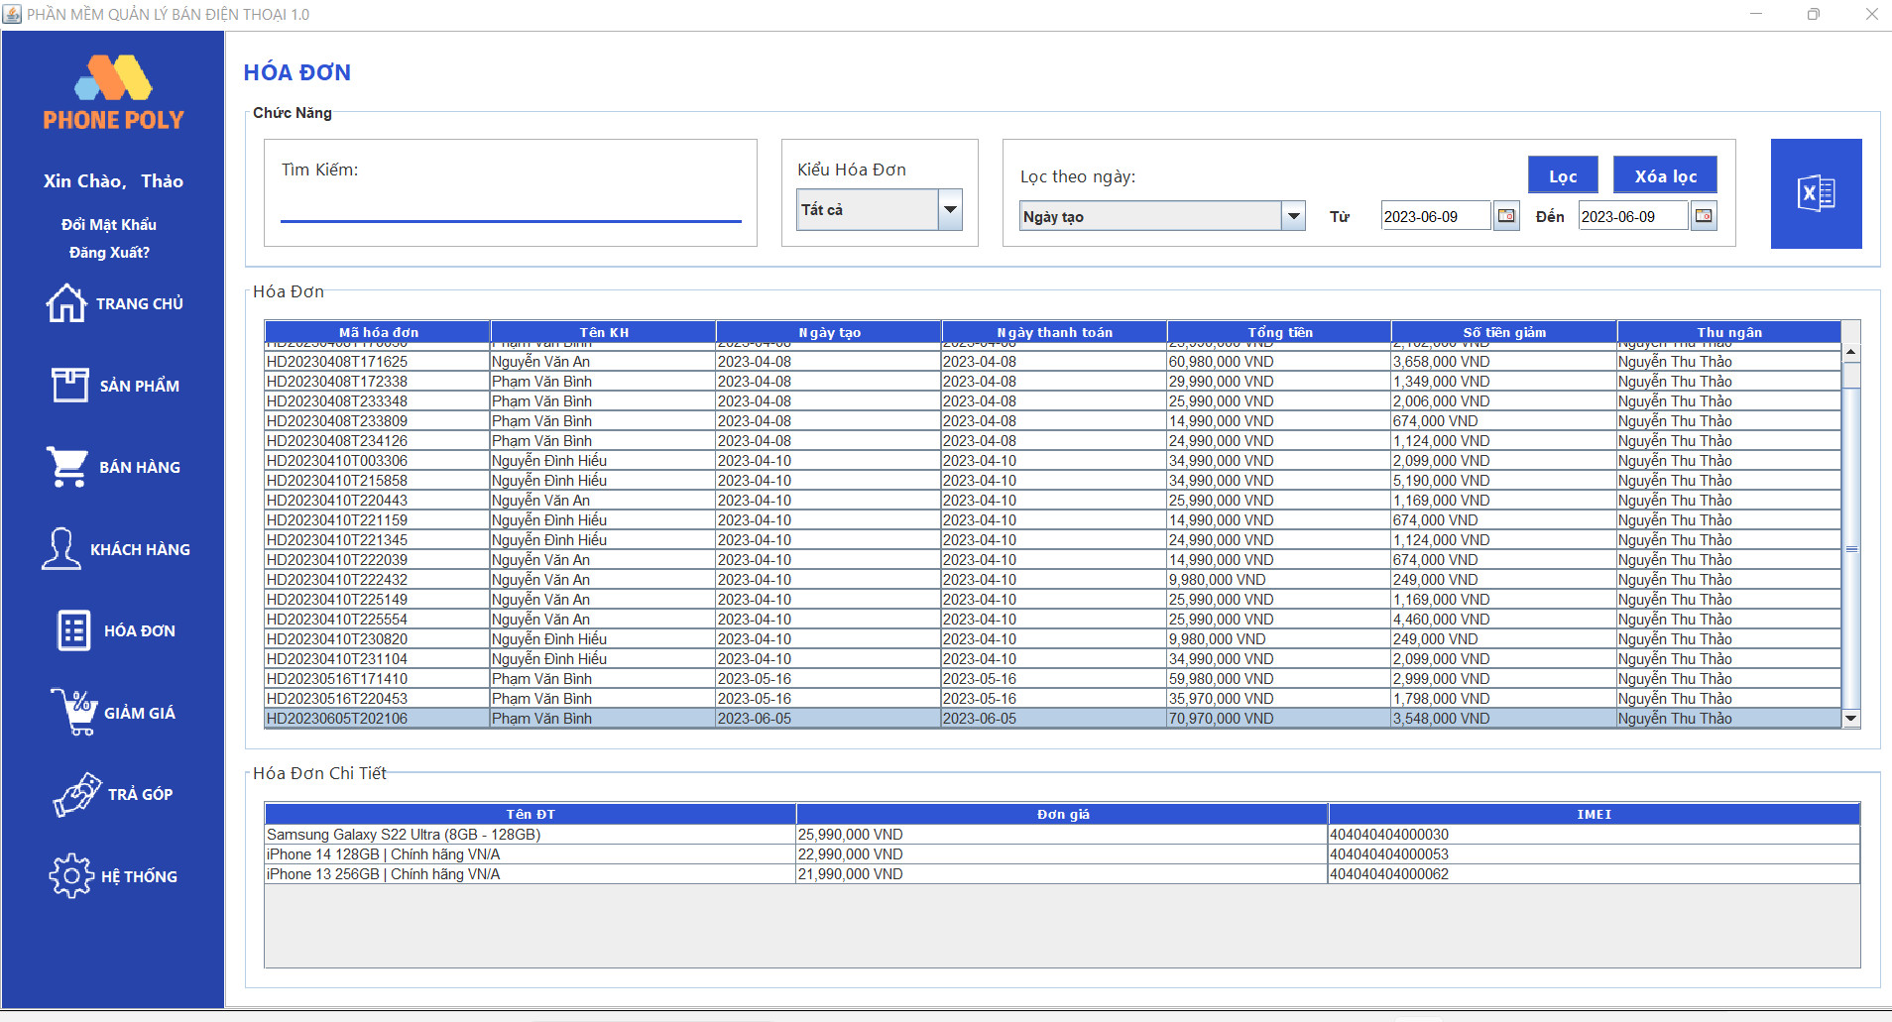
Test requirement(Yêu cầu test)
Tester(Người thực hiện kiểm thử) | Nguyễn Hữu Thắng PH21476
Pass | Fail | Untested(Chưa được Test) |  | N/A(Không xác định) |  | Number of Test cases (Số lượng TestCase)
7 | 0 | 0 |  | 0 |  | 7

ID (Mã chức năng) | Test Title | Test Case Description(Mô tả trường hợp) | Test Case Procedure(Thủ tục thực hiện hay có thể dùng là Test Case Steps - Các bước thực hiện) | Test Data (Dữ Liệu Truyền Vào Test) | Expected Output(Kết quả mong muốn) | Actual Result(Kết quả thực tế) | Inter-test case Dependence (Những Test case liên quan để có thể thực hiện được test case này) | Result
HĐ_01 | Check tìm hóa đơn thành công | Tìm hóa đơn đúng vỡi mã hóa đơn có trên hệ thống | Bước 1: Nhập thông tin hóa đơn muốn tìm kiếm Bước 2: Chọn vào hóa đơn muốn xem chi tiết. Bước 3: Click chuột phải vào hóa đơn và chọn "Xem chi tiết" | Tên khách hàng: Nguyễn Văn An | Dữ liệu được kiểm tra và hiển thị lên trang | Dữ liệu được kiểm tra và hiển thị lên trang | Không | Pass
HĐ_02 |  | Tìm kiếm hóa đơn thành công khi chọn trạng thái hợp lệ | Bước 1: Nhập thông tin hóa đơn muốn tìm kiếm. Bước 2: Chọn vào kiểu hóa đơn. | Tìm kiếm theo thông tin hợp lệ. Kiểu hóa đơn: "Trả góp" | Hệ thống sẽ thực hiện tìm kiếm hóa đơn có trong hệ thống và hiển thị thông ra thông tin của những hóa đơn có trạng thái đó | Hệ thống sẽ thực hiện tìm kiếm hóa đơn có trong hệ thống và hiển thị thông ra thông tin của những hóa đơn có trạng thái đó | Không | Pass
HĐ_03 |  | Tìm kiếm hóa đơn thành công khi chọn trạng thái hợp lệ + khoảng thời gian hợp lệ. | Bước 1: Nhập thông tin hóa đơn muốn tìm kiếm. Bước 2: Chọn vào kiểu hóa đơn. Bước 3: Chọn khoảng thời gian muốn tìm đến. | Tìm kiếm theo thông tin hợp lệ. Kiểu hóa đơn: "Trả góp" Ngày: 10/04/2023-12/04/2023 | Hệ thống sẽ thực hiện tìm kiếm hóa đơn có trong hệ thống và hiển thị thông ra thông tin của những hóa có trong khoảng thời gian và kiểu hóa đơn đó. | Hệ thống sẽ thực hiện tìm kiếm hóa đơn có trong hệ thống và hiển thị thông ra thông tin của những hóa có trong khoảng thời gian và kiểu hóa đơn đó. | Không | Pass
HĐ_04 | Check tìm hóa đơn thất bại | Tìm kiếm hóa đơn với dữ liệu nhập vào không đầy đủ, không hợp lệ | Bước 1: Nhập thông tin hóa đơn muốn tìm kiếm. Bước 2: Chọn vào kiểu hóa đơn. | Nhập vào giá trị tìm kiếm không hợp lệ " ...?/ " | Hệ thống sẽ hiển thị thông báo lỗi về việc nhập dữ liệu không đầy đủ hoặc không chính xác, không tìm ra thông tin hóa đơn theo yêu cầu | Hệ thống sẽ hiển thị thông báo lỗi về việc nhập dữ liệu không đầy đủ hoặc không chính xác, không tìm ra thông tin hóa đơn theo yêu cầu | Không | Pass
...

